A&R
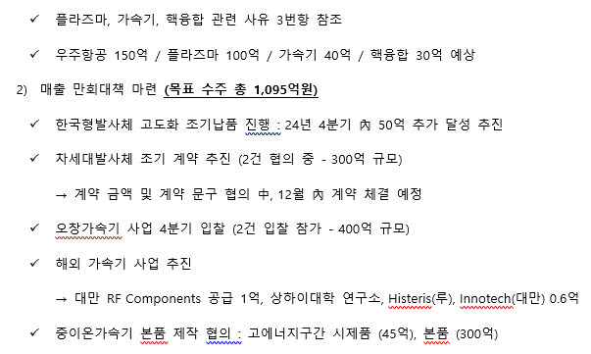
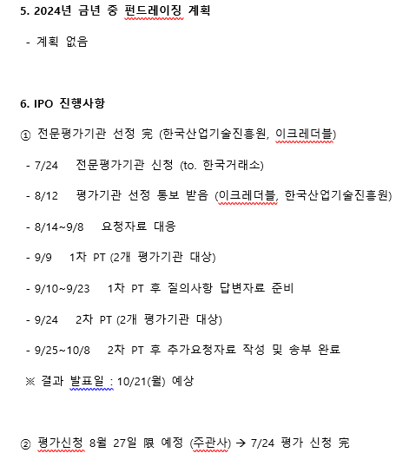
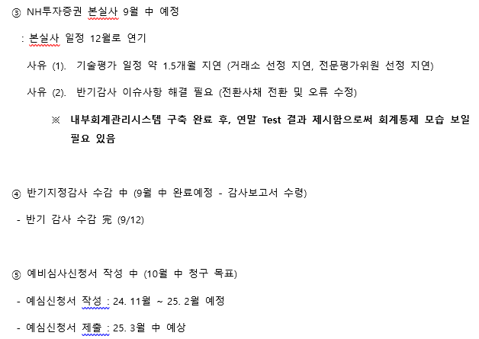
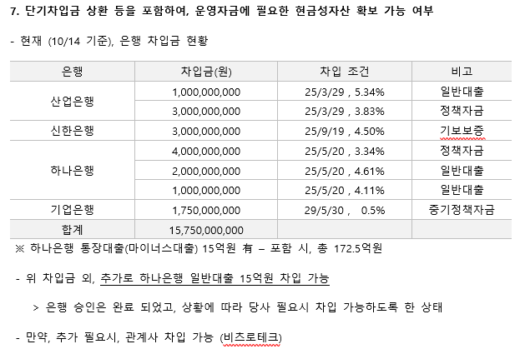
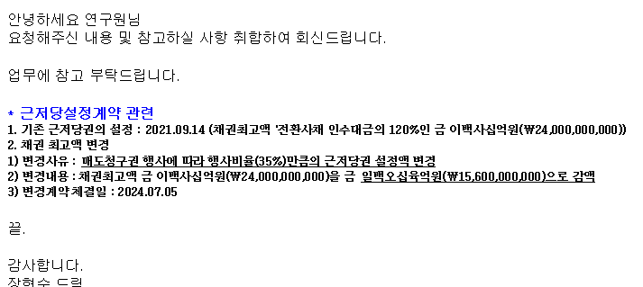
비츠로넥스텍 전환사채 Valuation Modeling |  |  |  |  |  |  |  |  | 변수입력 | 합계1 | 제목
 |  |  |  |  |  |  |  |  | 적정성확인 | 합계2 | 표제목
 |  |  |  |  |  |  |  |  | 오류확인 | 합계3 | 작성자참고

Assumption & result
 | 기본 가정 및 파라미터 |  |  |  |  |  |  |  |  |  |  | DCF Valuation
 | 평가기준일 | 2024-09-30 |  |  |  | 무보증사모채 기준일 | 2024-07-31 |  |  |  |  |  |  | history | history | history | history | history | Forecast | Forecast | Forecast | Forecast | Forecast
 | 급여인상율(%) | 2024-07-31 | 1.93 |  |  |  |  |  |  |  |  | Year |  | 2019 | 2020 | 2021 | 2022 | 2023 | 2024 | 2025 | 2026 | 2027 | 2028
 | 사무실임대료증가율(%) | 2024-07-31 | 0.74 |  |  | • 화폐단위: | 1,000,000 | 원 |  |  |  | Date |  | 2019-12-31 | 2020-12-31 | 2021-12-31 | 2022-12-31 | 2023-12-31 | 2024-12-31 | 2025-12-31 | 2026-12-31 | 2027-12-31 | 2028-12-31
 | 소비자물가상승률(%) | 2024-07-31 | 1.93 |  |  |  |  |  |  |  |  | Sales |  | 60,770 | 64,876 | 47,100 | 32,892 | 45,523 | 64,085 | 74,554 | 86,734 | 100,904 | 117,389
 | 무위험이자율(%) | 2024-07-31 | 3.59 |  |  |  |  |  |  |  |  | Sales growth rate% |  |  | 6.8% | -27.4% | -30.2% | 38.4% | 40.8% | 16.3% | 16.3% | 16.3% | 16.3%
 | 위험프리미엄(%) | 2024-07-31 | 11.69 |  |  |  |  |  |  |  |  | COGS |  | 51,102 | 53,121 | 39,694 | 32,013 | 41,988 | 48,281 | 56,168 | 65,344 | 76,020 | 88,440
 | 생산자물가상승률(%) | 2024-07-31 | 1.62 |  |  |  |  |  |  |  |  | COGS% |  | 84.1% | 81.9% | 84.3% | 97.3% | 92.2% | 75.3% | 75.3% | 75.3% | 75.3% | 75.3%
 |  |  |  |  |  |  |  |  |  |  |  | Gross Profit |  | 9,668 | 11,755 | 7,406 | 879 | 3,535 | 15,804 | 18,386 | 21,390 | 24,884 | 28,949
 | 회사명 | (주)비츠로넥스텍 |  |  |  |  |  |  |  |  |  | Gross Margin% |  | 15.9% | 18.1% | 15.7% | 2.7% | 7.8% | 24.7% | 24.7% | 24.7% | 24.7% | 24.7%
 | 기업형태 | 외감,중소기업 |  |  |  |  |  |  |  |  |  | SG&A |  | 3,570 | 5,675 | 6,310 | 7,543 | 11,439 | 11,309 | 12,514 | 13,889 | 15,458 | 17,250
 | 설립일자 | 42,609 |  |  |  |  |  |  |  |  |  | SG&A% |  | 5.9% | 8.7% | 13.4% | 22.9% | 25.1% | 17.6% | 16.8% | 16.0% | 15.3% | 14.7%
 | 대표자 | 이병호 |  |  |  |  |  |  |  |  |  | EBIT |  | 6,098 | 6,080 | 1,096 | (6,664) | (7,904) | 4,495 | 5,872 | 7,501 | 9,426 | 11,699
 | 결산월 | 12 |  |  |  |  |  |  |  |  |  | EBITDA
 | 1주당금액 | 500 |  |  |  |  |  |  |  |  |  | OP margin%
 | 계열명 | 비츠로테크 |  |  |  |  |  |  |  |  |  | Taxes on EBIT
 | 종업원수 | 224 |  |  |  |  |  |  |  |  |  | NOPLAT
 | 산업분류 | 항공기용 부품 제조업 |  |  |  |  |  |  |  |  |  | (+) Depreciation & Amortization |  | 2,684 | 2,706 | 2,309 | 2,096 | 2,096 | 2,121 | 2,299 | 2,464 | 2,640 | 2,829
 | 주요상품 | 항공기용부품,배전반,전기자동제어반,방사선장치 제조 |  |  |  |  |  |  |  |  |  | (-) Capital Expenditures |  | - | 1,960 | 2,669 | 2,204 | 2,204 | 2,318 | 2,786 | 2,986 | 3,199 | 3,428
 | 본사주소 | 경기 안산시 단원구 장자골로 11 |  |  |  |  |  |  |  |  |  | (-) Change in debt-free net working capital
 | 법인번호/사업자번호 | 1314110373599 / 8708100451 |  |  |  |  |  |  |  |  |  | Free Cash Flow to Firm (FCFF)
 |  |  |  |  |  |  |  |  |  |  |  | Discount rate (WACC%) |  |  |  |  |  | 13.05%
 | 유사기업 |  |  |  |  |  |  |  |  |  |  | Period(Year)
 | List | 10차표준(세분류) | 주요상품 | 베타 | 최종선택 |  |  |  |  |  |  | Present Value Factor
 | 한국항공우주 | 항공기, 우주선 및 보조장치 제조업 | 정부방산 및 완제기 수출(T-50계열, KUH계열, KT-1계열 등), 기체부품 | 0.51 | O
 | 한화에어로스페이스 | 항공기용 엔진 및 부품 제조업 | 항공기엔진,특수방산장비 제조/정비사업 | 0.73 | O |  |  |  |  |  |  | 1. Net Present Value of Discrete Cash Flows
 | 다원시스 | 전동기, 발전기 및 전기 변환장치 제조업 | 핵융합 전원장치, 플라즈마 전원장치, 태양광 CVD 전원장치, 산업용 특수정류기 | 0.76 | O |  |  |  |  |  |  | Present Value of Cash Flow
 | 모비스 | 컴퓨터 프로그래밍, 시스템 통합 및 관리업 | 핵융합 제어솔루션 및 스마트팩토리 통합솔루션 | (0.14) | X |  |  |  |  |  |  | Net Present Value of Discret Cash Flows
 | 일진파워 | 전기 및 통신 공사업 | 열교환기,압력용기 | 1.04 | X
 | 두산에너빌리티 | 내연기관 및 터빈 제조업; 항공기용 및 차량용 제외 | 기관,터어빈,선박용엔진,주단조품,제강제품 제조/종합건설 | 1.22 | O |  |  |  |  |  |  | 2. Net Present Value of Terminal Value |  |  | 3. Equity Value (=1+2) |  |  |  | 4. Stock Price
 | 오르비텍 | 기술 시험, 검사 및 분석업 | 방사선안전관리, 항공기 정밀부품 제조 등 | 0.95 | O |  |  |  |  |  |  | Residual Cash Flow |  |  | NPV of Discrete Cash Flows |  |  |  | Equity Value
 | 인선이엔티 | 건설 폐기물 처리업 | 건축폐기물처리 | 0.79 | O |  |  |  |  |  |  | Long-Term Grwoth Rate |  |  | NPV of Terminal Value |  |  |  | of shares
 | 코엔텍 | 증기, 냉ㆍ온수 및 공기조절 공급업 | 산업폐기물 소각/매립처리 | 0.56 | O |  |  |  |  |  |  | Divided by Capitalization Rate |  |  | (+) NOA |  |  |  | Stock Price
 | 와이엔텍 | 지정 폐기물 처리업 | 사업장폐기물중간및최종처리,전문건설,골재제조 | 0.85 | O |  |  |  |  |  |  | Equals Nominal Residual Value |  |  | Enterprise Value
 |  |  |  |  |  |  |  |  |  |  |  | Present Value Factor |  |  | (-) Interest Bearing Debt
 |  |  |  |  |  |  |  |  |  |  |  | Net Present Value of Terminal Value |  |  | Equity Value

 |  |  |  |  |  |  |  |  |  |  |  | 전환사채 관련 검토 내역
 | 영구성장률 및 비상장프리미엄 |  |  |  |  |  |  |  |  |  |  | 전환사채 납입기일 | 2021-09-15
 | 규모 및 비상장프리미엄 | 2.00 |  |  |  |  |  |  |  |  |  | 전환사채 만기일 | 2026-09-15
 | DCF 규모 및 비상장 프리미엄 판단기준 | 프리미엄(%) |  |  |  |  |  |  |  |  |  | 전환가격 | 4,500 | 원
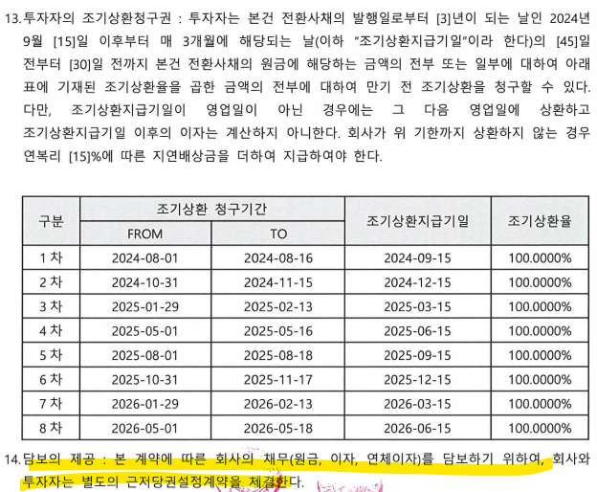
 | 1. 코넥스 상장기업 또는 IPO 예정기업(1년 이내) | 0~1%
 | 1. 외감기업이며, 매출액 규모가 1000억원 이상인 경우 | 1~2%
 | 1. 외감기업이며, 매출액 규모가 1000억원 미만인 경우 | 2~3%
 | 1. 비외감기업인 경우 | 3~4%
 | 1. 중소벤처기업 등 | 4~5%

 | 민감도 영구성장 | 1.00

 | 영업이익 가정
 | 매출액 시나리오 | 1
 | 사업계획 매출인식액 적용 + 22~24 3년 평균 성장률 Average
근저당설정계약 세부내역 꼭 받을 것!!!
(2024-10-02)
 | 사업계획 매출인식액 적용 + 21~24 CAGR
 | 사업계획 매출인식액 적용 + IMF경제성장률

 | 매출원가 시나리오 | 1
 | 사업계획서 매출원가 비율

 | 최근 사업 현황 및 실적 리뷰
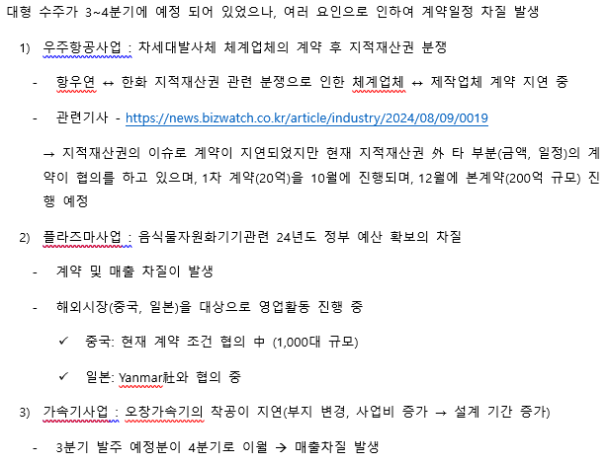
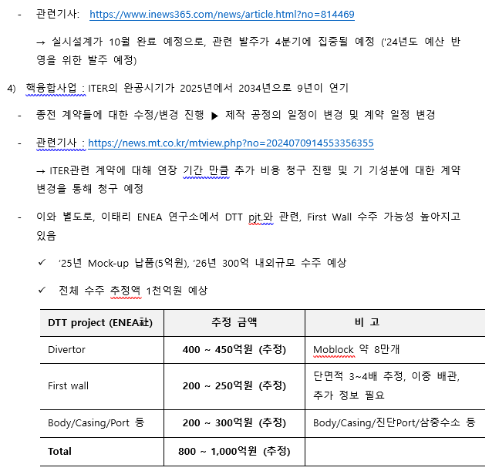

 | 향후 회사 운영 계획

EBIT추정
 |  | 산업분석 데이터(2023년 우주산업실태조사 보고서)

 |  | 우주산업 관련 투자현황
 |  | year | 2016 | 2017 | 2018 | 2019 | 2020 | 2021 | 2022
 |  | Date | 2016-12-31 | 2017-12-31 | 2018-12-31 | 2019-12-31 | 2020-12-31 | 2021-12-31 | 2022-12-31 | CAGR
 |  | 국가연구개발사업투자비 | 19,004,400 | 19,392,700 | 19,775,900 | 20,625,400 | 23,880,300 | 26,579,100 | 28,678,200 | 7.1%
 |  | 우주산업투자비 | 306,713 | 348,495 | 237,090 | 315,410 | 289,193 | 264,816 | 391,507 | 4.2%

A. Summary

 |  |  |  |  |  |  |  | Forecast | Forecast | Forecast | Forecast | Forecast
 | Year |  | 2019 | 2020 | 2021 | 2022 | 2023 | 2024 | 2025 | 2026 | 2027 | 2028
 | Date |  | 2019-12-31 | 2020-12-31 | 2021-12-31 | 2022-12-31 | 2023-12-31 | 2024-12-31 | 2025-12-31 | 2026-12-31 | 2027-12-31 | 2028-12-31
 | Month |  | 12 | 12 | 12 | 12 | 12 | 12 | 12 | 12 | 12 | 12
 | Day |  |  | 366 | 365 | 365 | 365 | 366 | 365 | 365 | 365 | 366

 | <PL>
 | 매출액 |  | 60,770 | 64,876 | 47,100 | 32,892 | 45,523 | 64,086 | 74,556 | 86,736 | 100,907 | 117,392
 | 매출원가 |  | 51,102 | 53,121 | 39,694 | 32,013 | 41,988 | 48,282 | 56,170 | 65,346 | 76,022 | 88,442
 | 재료비 |  |  |  |  |  |  | 33,441 | 38,905 | 45,261 | 52,655 | 61,258
 | 노무비 |  |  |  |  |  |  | 8,436 | 9,814 | 11,417 | 13,283 | 15,453
 | 경비 |  |  |  |  |  |  | 6,405 | 7,451 | 8,668 | 10,084 | 11,732
 | 매출원가율 |  | 84.09% | 81.88% | 84.28% | 97.33% | 92.23% | 75.3% | 75.3% | 75.3% | 75.3% | 75.3%
 | 매출총이익 |  |  |  |  |  |  | 15,804 | 18,386 | 21,390 | 24,884 | 28,950
 | 판매비와관리비 |  |  |  |  |  |  | 11,309 | 12,514 | 13,889 | 15,458 | 17,250
 | 영업이익 |  |  |  |  |  |  | 4,495 | 5,872 | 7,501 | 9,426 | 11,700

 | <BS>
 | 매출채권및기타채권 |  |  |  |  |  |  | 54,008 | 63,003 | 73,296 | 85,271 | 98,931
 | 재고자산 | 자산 |  |  |  |  |  | 516 | 602 | 701 | 815 | 946
 | 매입채무 | 부채 |  |  |  |  |  | 13,605 | 15,871 | 18,463 | 21,480 | 24,921

 | <CF>
 | 영업활동현금흐름 |  |  |  |  |  |  | 3,792 | 11,570 | 13,591 | 15,811 | 18,600
 |  | 매출로인한현금흐름 |  |  |  |  |  | 49,134 | 65,560 | 76,443 | 88,932 | 103,732
 |  | 재료비의 지급 |  |  |  |  |  | (33,441) | (38,905) | (45,261) | (52,655) | (61,258)
 |  | 노무비의 지급 |  |  |  |  |  | (8,436) | (9,814) | (11,417) | (13,283) | (15,453)
 |  | 제조간접경비의 지급 |  |  |  |  |  | (6,405) | (7,451) | (8,668) | (10,084) | (11,732)
 |  | 재고자산의 변동 |  |  |  |  |  | (257) | (86) | (98) | (114) | (131)
 |  | 매입채무의 변동 |  |  |  |  |  | 3,197 | 2,266 | 2,593 | 3,016 | 3,441

 | B. 매출 추정 상세 <BS> <PL> <CF>

 | 1. 이익 추정 <PL>
 |  |  |  |  |  |  |  | Forecast | Forecast | Forecast | Forecast | Forecast
 | Year |  | 2019 | 2020 | 2021 | 2022 | 2023 | 2024 | 2025 | 2026 | 2027 | 2028
 | Date | Scenario | 2019-12-31 | 2020-12-31 | 2021-12-31 | 2022-12-31 | 2023-12-31 | 2024-12-31 | 2025-12-31 | 2026-12-31 | 2027-12-31 | 2028-12-31
 | 매출액 | 1 | 60,770 | 64,876 | 47,100 | 32,892 | 45,523 | 64,086 | 74,556 | 86,736 | 100,907 | 117,392
 |  | Growth Rate% |  | 6.8% | -27.4% | -30.2% | 38.4% | 40.8% | 16.3% | 16.3% | 16.3% | 16.3%
 |  | 2024년 수주금액 |  |  |  |  |  | 74,843
 |  | 2024년 사업계획상 매출인식액 |  |  |  |  |  | 64,086

 | 1 | 사업계획 매출인식액 적용 + 22~24 3년 평균 성장률 Average |  |  |  |  |  | 64,086 | 74,556 | 86,736 | 100,907 | 117,392
 | 2 | 사업계획 매출인식액 적용 + 21~24 CAGR |  |  |  |  |  | 64,086 | 71,014 | 78,690 | 87,197 | 96,623
 | 3 | 사업계획 매출인식액 적용 + IMF경제성장률 |  |  |  |  |  | 64,086 | 65,535 | 67,007 | 68,464 | 69,911
 |  |  |  |  |  |  | 2021~2024 CAGR |  | 10.81%
 |  |  |  |  |  |  | 2022-2024 CAGR |  | 39.58%
 |  |  |  |  |  |  | 2023-2024 Growth Rate | 40.8%
 |  |  |  |  |  |  | 3Y Average | 40.8% | 16.3% | 16.3% | 16.3% | 16.3%
 |  |  |  |  |  |  | 21~24 CAGR | 40.8% | 10.8% | 10.8% | 10.8% | 10.8%
 |  |  |  |  |  |  | IMF 경제성장률 | 40.8% | 2.3% | 2.2% | 2.2% | 2.1%

 | 매출원가 | 1 | 1,015 | 430 | (433) | (1,091) | (7,904) | 48,282 | 56,170 | 65,346 | 76,022 | 88,442
 | 제품원가 |  |  |  |  |  |  | 48,282 | 56,170 | 65,346 | 76,022 | 88,442
 |  | 재료비 |  |  |  |  | 52.2% | 33,441 | 38,905 | 45,261 | 52,655 | 61,258
 |  | 노무비 |  |  |  |  | 13.2% | 8,436 | 9,814 | 11,417 | 13,283 | 15,453
 |  | 경비 |  |  |  |  | 10.0% | 6,405 | 7,451 | 8,668 | 10,084 | 11,732

 | 1 | 사업계획서 매출원가 비율 |  |  |  |  | 재료비 |  | 38,905 | 45,261 | 52,655 | 61,258
 |  |  |  |  |  |  | 노무비 |  | 9,814 | 11,417 | 13,283 | 15,453
 |  |  |  |  |  |  | 경비 |  | 7,451 | 8,668 | 10,084 | 11,732

 | 수주 BackData |  |  |  |  |  | 비율 |  |  | 금액 |  |  |  |  | 계산검증
 | 고객사 | ITEM | 수주금액 | 제조원가율 | 매출인식액 | 수금잔액 | 재료비 | 노무비 | 경비 | 재료비 | 노무비 | 경비 | 매출원가 | 매출총이익
 | 포항가속기연구소 | 4GSR SR(저장링) MPS | 5,200,000,000 | 90% | 3,000,000,000 | 2,420,000,000 | 75% | 10% | 5% | 2,250,000,000 | 300,000,000 | 150,000,000 | 2,700,000,000 | 300,000,000 | 1
 | 해외연구소 등 | RF Component 외 | 2,500,000,000 | 85% | 2,420,000,000 | 100,000,000 | 60% | 15% | 10% | 1,452,000,000 | 363,000,000 | 242,000,000 | 2,057,000,000 | 363,000,000 | 1
 | 기초과학연구원 | 문지동 시험설비 이전 설치 | 2,000,000,000 | 90% | 2,000,000,000 | - | 70% | 10% | 10% | 1,400,000,000 | 200,000,000 | 200,000,000 | 1,800,000,000 | 200,000,000 | 1
 | 한국핵융합에너지연구원 | TCD 추가 증액 | 2,000,000,000 | 80% | 1,700,000,000 | 330,000,000 | 55% | 15% | 10% | 935,000,000 | 255,000,000 | 170,000,000 | 1,360,000,000 | 340,000,000 | 1
 | 기초과학연구원 | SSR2 초전도가속모듈 시제품 제작 | 4,500,000,000 | 85% | 1,350,000,000 | 3,465,000,000 | 60% | 15% | 10% | 810,000,000 | 202,500,000 | 135,000,000 | 1,147,500,000 | 202,500,000 | 1
 | GE ENERGY | 풍력발전 시험설비 구축(설치 및 시운전) | 1,500,000,000 | 85% | 900,000,000 | 660,000,000 | 75% | 5% | 5% | 675,000,000 | 45,000,000 | 45,000,000 | 765,000,000 | 135,000,000 | 1
 | 포항가속기연구소 | 4GSR 입사기 구간 부품 제작(3GHz 가속관 제작) 4set | 1,050,000,000 | 85% | 735,000,000 | 577,500,000 | 55% | 20% | 10% | 404,250,000 | 147,000,000 | 73,500,000 | 624,750,000 | 110,250,000 | 1
 | 포항가속기연구소 | 4GSR 고주파 공동기 모듈 제작 | 1,800,000,000 | 90% | 720,000,000 | 1,188,000,000 | 65% | 15% | 10% | 468,000,000 | 108,000,000 | 72,000,000 | 648,000,000 | 72,000,000 | 1
 | 포항가속기연구소 | 4GSR 입사기 구간 부품 제작(RF Component) | 870,000,000 | 85% | 435,000,000 | 478,500,000 | 60% | 15% | 10% | 261,000,000 | 65,250,000 | 43,500,000 | 369,750,000 | 65,250,000 | 1
 | 포항가속기연구소 | X-FEL 2기 빔라인 증설 | 1,000,000,000 | 85% | 350,000,000 | 715,000,000 | 60% | 15% | 10% | 210,000,000 | 52,500,000 | 35,000,000 | 297,500,000 | 52,500,000 | 1
 | AVS | 3rd Harmonic Cavity | 1,000,000,000 | 85% | 300,000,000 | 700,000,000 | 60% | 15% | 10% | 180,000,000 | 45,000,000 | 30,000,000 | 255,000,000 | 45,000,000 | 1
 | 기초과학연구원 | HWR, QWR 유지보수(성능개선) | 300,000,000 | 85% | 300,000,000 | - | 20% | 45% | 20% | 60,000,000 | 135,000,000 | 60,000,000 | 255,000,000 | 45,000,000 | 1
 | 포항가속기연구소 | 4GSR 진공챔버 Prototype | 400,000,000 | 90% | 200,000,000 | 220,000,000 | 65% | 15% | 10% | 130,000,000 | 30,000,000 | 20,000,000 | 180,000,000 | 20,000,000 | 1
 | 한국원자력의학원 | Flash 치료기기 성능 개선 | 200,000,000 | 85% | 160,000,000 | 44,000,000 | 60% | 15% | 10% | 96,000,000 | 24,000,000 | 16,000,000 | 136,000,000 | 24,000,000 | 1
 | 포항가속기연구소 | 3세대 가속관(2856MHz) 예비품 제작 2set | 500,000,000 | 85% | 150,000,000 | 385,000,000 | 55% | 20% | 10% | 82,500,000 | 30,000,000 | 15,000,000 | 127,500,000 | 22,500,000 | 1
 | 포항가속기연구소 | 3세대 SLED 및 RF Component | 391,800,000 | 75% | 117,540,000 | 301,686,000 | 50% | 15% | 10% | 58,770,000 | 17,631,000 | 11,754,000 | 88,155,000 | 29,385,000 | 1
 | 한국핵융합에너지연구원 | MG 예비품 | 100,000,000 | 85% | 100,000,000 | - | 75% | 5% | 5% | 75,000,000 | 5,000,000 | 5,000,000 | 85,000,000 | 15,000,000 | 1
 | 현대로템 | 생산설비 안정성 증진(모니터링 시스템) | 100,000,000 | 85% | 100,000,000 | - | 75% | 5% | 5% | 75,000,000 | 5,000,000 | 5,000,000 | 85,000,000 | 15,000,000 | 1
 | 효성중공업 | 냉각설비 유지보수 | 100,000,000 | 85% | 100,000,000 | - | 65% | 10% | 10% | 65,000,000 | 10,000,000 | 10,000,000 | 85,000,000 | 15,000,000 | 1
 | 한국핵융합에너지연구원 | 디버터 곡면부 접합 및 검사기술 개발 | 300,000,000 | 90% | 90,000,000 | 231,000,000 | 30% | 40% | 20% | 27,000,000 | 36,000,000 | 18,000,000 | 81,000,000 | 9,000,000 | 1
 | 포항가속기연구소 | 4GSR 입사기 구간 부품 제작(Photocathode RF-Gun) 2set | 240,000,000 | 85% | 72,000,000 | 184,800,000 | 60% | 15% | 10% | 43,200,000 | 10,800,000 | 7,200,000 | 61,200,000 | 10,800,000 | 1
 | ㈜쎄크 | Cavity Brazing | 60,000,000 | 80% | 60,000,000 | - | 10% | 50% | 20% | 6,000,000 | 30,000,000 | 12,000,000 | 48,000,000 | 12,000,000 | 1
 | 포항가속기연구소 | 3세대 Straight 도파관 제작 | 26,000,000 | 85% | 7,800,000 | 20,020,000 | 50% | 25% | 10% | 3,900,000 | 1,950,000 | 780,000 | 6,630,000 | 1,170,000 | 1
 | 한국항공우주연구원(민간 체계업체) | ① 1단엔진 개발(엔진 컴포넌트) | 8,000,000,000 | 70% | 3,200,000,000 | - | 43% | 15% | 12% | 1,376,000,000 | 480,000,000 | 384,000,000 | 2,240,000,000 | 960,000,000 | 1
 | 체계업체 | ③ 차세대발사체 시험설비 개발 (RETF, UETF) | 5,000,000,000 | 70% | 3,000,000,000 | - | 50% | 11% | 9% | 1,500,000,000 | 330,000,000 | 270,000,000 | 2,100,000,000 | 900,000,000 | 1
 | 한화에어로스페이스 | ① 자세제어 (유도무기) DACS 개발 사업 (시험설비사업포함) | 4,545,454,545 | 69% | 2,727,272,727 | - | 45% | 13% | 11% | 1,227,272,727 | 354,545,455 | 300,000,000 | 1,881,818,182 | 845,454,545 | 1
 | 로템 | ① 고체발사체 상단엔진개발사업 | 4,000,000,000 | 69% | 2,400,000,000 | - | 42% | 16% | 11% | 1,008,000,000 | 384,000,000 | 264,000,000 | 1,656,000,000 | 744,000,000 | 1
 | 한국항공우주연구원 | ① 나로우주센터 시험설비 보수사업 | 3,000,000,000 | 70% | 1,800,000,000 | - | 50% | 11% | 9% | 900,000,000 | 198,000,000 | 162,000,000 | 1,260,000,000 | 540,000,000 | 1
 | 한국항공우주연구원(민간 체계업체) | ② 2단엔진 개발 (엔진체계) | 3,000,000,000 | 70% | 1,800,000,000 | - | 40% | 17% | 13% | 720,000,000 | 306,000,000 | 234,000,000 | 1,260,000,000 | 540,000,000 | 1
 | 한국항공우주연구원 | ① 소형발사체 엔진부품 AM 개발 | 780,000,000 | 70% | 780,000,000 | - | 35% | 19% | 16% | 273,000,000 | 148,200,000 | 124,800,000 | 546,000,000 | 234,000,000 | 1
 | 국방과학연구소 | ② 속도장치 3D 프린팅 개발사업 | 1,000,000,000 | 68% | 600,000,000 | - | 40% | 16% | 12% | 240,000,000 | 96,000,000 | 72,000,000 | 408,000,000 | 192,000,000 | 1
 | 국방과학연구소 | ① 냉각익 성능시험용 시제 개발 | 454,545,455 | 68% | 272,727,273 | - | 40% | 17% | 11% | 109,090,909 | 46,363,636 | 30,000,000 | 185,454,545 | 87,272,727 | 1
 | 한화에어로스페이스 | ② DACS 시험설비 개발 | 225,000,000 | 70% | 135,000,000 | - | 40% | 17% | 13% | 54,000,000 | 22,950,000 | 17,550,000 | 94,500,000 | 40,500,000 | 1
 | 한국수력원자력 | 소형 열분해/용융 시스템 | 3,500,000,000 | 70% | 1,750,000,000 | 3,850,000,000 | 35% | 20% | 15% | 612,500,000 | 350,000,000 | 262,500,000 | 1,225,000,000 | 525,000,000 | 1
 | 국방과학연구소 | 열 차폐 소재 개발 및 시험 | 3,200,000,000 | 80% | 500,000,000 | 3,520,000,000 | 60% | 15% | 5% | 300,000,000 | 75,000,000 | 25,000,000 | 400,000,000 | 100,000,000 | 1
 | SPC사, 정부연구소 | 대용량 청록수소 공급시스템 실증 | 12,000,000,000 | 80% | - | 13,200,000,000 | 60% | 15% | 5% | - | - | - | - | - | 1
 | ITER IO | ITER IVC BUSBAR 설계 제작 | - | 82% | 2,138,000,000 | 8,459,000,000 | 59% | 12% | 11% | 1,261,420,000 | 256,560,000 | 235,180,000 | 1,753,160,000 | 384,840,000 | 1
 | ITER IO | In-Vessel Vertical Stability Coils Prototyping, Manufacturing and Installation | - | 79% | 1,536,000,000 | 17,180,000,000 | 50% | 14% | 15% | 768,000,000 | 215,040,000 | 230,400,000 | 1,213,440,000 | 322,560,000 | 1
 | ITER IO | IC RF Window Design, Prototype, Testing and Manufacturing | - | 79% | 676,000,000 | 1,452,000,000 | 50% | 15% | 15% | 336,242,400 | 100,724,000 | 100,453,600 | 537,420,000 | 138,580,000 | 1
 | ITER IO | Diagnostic First Wall Manufacture | - | 82% | 533,000,000 | 2,515,000,000 | 59% | 13% | 10% | 314,470,000 | 69,290,000 | 53,300,000 | 437,060,000 | 95,940,000 | 1
 | 한국핵융합에너지연구원 | MG 시스템 자재(MG 시스템 예비품) 구매 | - | 82% | 289,090,909 | - | 80% | 0% | 2% | 230,665,636 | 1,011,818 | 5,030,182 | 236,707,636 | 52,383,273 | 1
 | 한국핵융합에너지연구원 | MG VVVF controller 제작, 설치 및 제어시스템 PLC 교체 | - | 80% | 281,181,818 | - | 73% | 4% | 4% | 204,053,645 | 11,134,800 | 10,235,018 | 225,423,463 | 55,758,355 | 1
 | 기초과학연구원 | SSR1 초전도가속모듈 시제품 제작 | - | 85% | 180,000,000 | - | 60% | 15% | 10% | 108,000,000 | 27,000,000 | 18,000,000 | 153,000,000 | 27,000,000 | 1
 | KFE-KODA | ITER 중성자 방사화 시스템 IV, VS 18, L3 전송선 제작 | - | 80% | 179,000,000 | 179,000,000 | 36% | 24% | 20% | 63,938,800 | 43,407,500 | 36,551,800 | 143,898,100 | 35,101,900 | 1
 | ITER IO | ITER Diagnostic TO#7 Prototype fabrication and test for LEVI Electrical Feedthrough | - | 96% | 166,000,000 | 291,000,000 | 67% | 14% | 14% | 111,834,200 | 24,020,200 | 23,439,200 | 159,293,600 | 6,706,400 | 1
 | ITER IO | IVC Feedthrough Design Verification, Qualification and Production | - | 84% | 161,000,000 | 2,922,000,000 | 63% | 10% | 12% | 100,721,600 | 16,309,300 | 18,563,300 | 135,594,200 | 25,405,800 | 1
 | 한국핵융합에너지연구원 | ITER 진단장치 최종설계를 위한 기술지원 용역 | - | 91% | 137,272,727 | - | 46% | 24% | 21% | 63,214,091 | 33,069,000 | 28,291,909 | 124,575,000 | 12,697,727 | 1
 | 기초과학연구원 | SSR2 초전도 가속관 후처리 및 고온 열처리 | - | 78% | 93,909,091 | - | 6% | 41% | 30% | 6,000,791 | 38,906,536 | 28,003,691 | 72,911,018 | 20,998,073 | 1
 | 한국핵융합에너지연구원 | ITER 중부포트 11번 포트플러그 내부 진단장치 제작 | - | 82% | 54,545,455 | - | 44% | 19% | 19% | 23,820,000 | 10,216,364 | 10,440,000 | 44,476,364 | 10,069,091 | 1
 | 한국원자력연구원 | 한국원자력연구원 RF Window 2set 제작 | - | 68% | 44,000,000 | - | 31% | 22% | 15% | 13,679,600 | 9,631,600 | 6,639,600 | 29,950,800 | 14,049,200 | 1
 | 효성중공업 | 한전 신영주변전소 냉각 예비품 펌프 구매 | - | 72% | 6,300,000 | - | 68% | 2% | 1% | 4,299,750 | 139,230 | 91,350 | 4,530,330 | 1,769,670 | 1
 | 기초과학연구원 | SSR1 초전도가속관용 튜너 2차 시제품 제작 | - | 80% | - | - | 65% | 9% | 7% | - | - | - | - | - | 1
 | 한화에어로스페이스 | ① 한국형발사체 성능개량 사업(KSLV-2A) 연소기 시제품 개발 및 설비 구축 (누리호발사체(한국형발사체 3회 연속발사)) | - | 67% | 7,408,369,650 | 19,029,999,945 | 40% | 15% | 12% | 2,963,347,860 | 1,111,255,448 | 889,004,358 | 4,963,607,666 | 2,444,761,985 | 1
 | 한국항공우주연구원 | ⑥ 고성능 액체로켓엔진 연소기용 유도가열 회전브레이징로 제작 | - | 86% | 3,181,818,182 | 5,000,000,000 | 75% | 7% | 4% | 2,386,363,636 | 222,727,273 | 127,272,727 | 2,736,363,636 | 445,454,545 | 1
 | 한국항공우주연구원 | ① 방산용 액체로켓 상단엔진 개발 | - | 70% | 1,425,000,000 | 1,881,000,000 | 43% | 15% | 12% | 612,750,000 | 213,750,000 | 171,000,000 | 997,500,000 | 427,500,000 | 1
 | 한국항공우주연구원 | ⑤ 100톤급 엔진 열교환기 개발 (선진행) | - | 71% | 681,818,182 | 2,500,000,000 | 50% | 12% | 9% | 340,909,091 | 81,818,182 | 61,363,636 | 484,090,909 | 197,727,273 | 1
 | 한국항공우주연구원 | ① 연소기 시험설비 검증용 엔진 구성품 제작(주/예연소기 SAM1) | - | 70% | 625,454,545 | 688,000,000 | 40% | 17% | 13% | 250,181,818 | 106,327,273 | 81,309,091 | 437,818,182 | 187,636,364 | 1 | 운전자본 내역 | 2021 | 2022 | 2023
 | 한국항공우주연구원 | ③ 100톤급 축소형 파워팩 시제품 제작 | - | 80% | 563,636,364 | 620,000,000 | 70% | 7% | 3% | 394,545,455 | 39,454,545 | 16,909,091 | 450,909,091 | 112,727,273 | 1 | 매출채권 | 33,362,335 | 36,080,395 | 38,807,903
 | 국방과학연구소 | ③ 준자유 제트류 공기가열기 제작 | - | 66% | 523,714,231 | 720,107,067 | 38% | 16% | 12% | 199,011,408 | 83,794,277 | 62,845,708 | 345,651,392 | 178,062,838 | 1 | 미수금 | 6,168 | 90,817 | 72,887
 | 한국항공우주연구원 | ④ 재사용시연체 핵심기술개발 | - | 80% | 296,363,636 | 2,517,000,000 | 70% | 5% | 5% | 207,454,545 | 14,818,182 | 14,818,182 | 237,090,909 | 59,272,727 | 1 | 미수수익 | 140,006 | 157,399 | 174,793
 | 한국항공우주연구원 | ② 고압축소형 연소실 AM 제작 | - | 70% | 274,545,455 | 302,000,000 | 35% | 19% | 16% | 96,090,909 | 52,163,636 | 43,927,273 | 192,181,818 | 82,363,636 | 1 | 운전자산(매출채권) | 33,508,509 | 36,328,611 | 39,055,583
 | 한국항공우주연구원 | ② 고공추력 성능검증 시험평가용 시험장치 운용 및 시험평가 지원용역 (추가계약) | - | 76% | 220,000,000 | 242,000,000 | 55% | 12% | 9% | 121,000,000 | 26,400,000 | 19,800,000 | 167,200,000 | 52,800,000 | 1
 | 국방과학연구소 | ① 냉각익 냉각성능 검증용 시편제작 | - | 70% | 98,800,000 | 108,680,000 | 40% | 18% | 12% | 39,520,000 | 17,784,000 | 11,856,000 | 69,160,000 | 29,640,000 | 1 | 매입채무 | 5,378,497 | 3,176,159 | 2,688,355
 | 국방과학연구소 | ② 냉각형 터빈 블레이드 및 노즐베인 더미시편 제작 | - | 70% | 61,272,727 | 67,400,000 | 40% | 18% | 12% | 24,509,091 | 11,029,091 | 7,352,727 | 42,890,909 | 18,381,818 | 1 | 미지급금 | 19,757 | 102,802 | 10,945
 | 한국항공우주연구원 | ① 해수추력기 시험설비 제작, 설치 및 시험지원 | - | 71% | - | - | 50% | 12% | 9% | - | - | - | - | - | 1 | 미지급비용 | 7,668,228 | 5,309,388 | 7,667,566
 | 탑이엔에스 | 플라즈마 용융시스템 구매 및 용역 | - | 42% | 2,730,000,000 | 11,220,000,000 | 22% | 11% | 9% | 600,600,000 | 300,300,000 | 245,700,000 | 1,146,600,000 | 1,583,400,000 | 1 | 장기미지급금 | 40,878 | 40,878 | 40,878
 | 국방과학연구소 | 준자유제트 시험장치 제작 | - | 83% | 1,411,690,909 | 1,552,860,000 | 72% | 6% | 5% | 1,016,417,454 | 84,701,455 | 70,584,545 | 1,171,703,454 | 239,987,455 | 1 | 운전부채(매입채무) | 13,107,360 | 8,629,227 | 10,407,744
 | 국방과학연구소 | 초고속 고온 플라즈마 장치 제작 | - | 80% | 983,181,818 | 1,081,500,000 | 55% | 15% | 10% | 540,750,000 | 147,477,273 | 98,318,182 | 786,545,454 | 196,636,364 | 1
 | 국방과학연구소 | 고속유동모사 기계시스템 성능개량 | - | 83% | 943,091,318 | 1,037,400,450 | 74% | 5% | 4% | 697,887,575 | 47,154,566 | 37,723,653 | 782,765,794 | 160,325,524 | 1
 | 국방과학연구소 | VAHs 고도모의 장치 | - | 79% | 772,727,273 | 1,600,000,001 | 69% | 5% | 5% | 533,181,818 | 38,636,364 | 38,636,364 | 610,454,546 | 162,272,727 | 1
 | 국방과학연구소 | 고속유동모사 온도유압 제어시스템 | - | 80% | 504,090,909 | 554,500,000 | 73% | 4% | 3% | 367,986,364 | 22,180,000 | 15,122,727 | 405,289,091 | 98,801,818 | 1
 | 국방기술진흥연구소 | 극한환경용 냉각외피/기밀소재 성능평가 | - | 81% | 474,181,818 | 6,180,000,000 | 63% | 7% | 11% | 298,734,545 | 33,192,727 | 52,160,000 | 384,087,273 | 90,094,545 | 1
 | 한국핵융합에너지연구원 | PFC 냉각수시스템 성능향상 | - | 80% | 62,272,727 | 68,500,000 | 55% | 15% | 10% | 34,250,000 | 9,340,909 | 6,227,273 | 49,818,182 | 12,454,545 | 1
 | 국립환경과학원 | 폐기물 전처리 시험용역 | - | 80% | 36,000,000 | 39,600,000 | 50% | 15% | 15% | 18,000,000 | 5,400,000 | 5,400,000 | 28,800,000 | 7,200,000 | 1
 | 합계 |  |  |  | 64,085,669,743 | 122,599,053,461 | 53% | 15% | 11% | 33,441,335,720 | 8,435,855,638 | 6,404,535,187 | 48,281,726,545 | 15,803,943,199

 |  | 업황
 | 2. 운전자본 추정 <BS> |  |  |  |  |  |  |  |  |  |  |  |  |  |  | 7. 매출채권 및 기타채권(비유동포함) (2023년 정정 후 최신 감사보고서) |  |  |  |  |  | 8. 재고자산 |  |  |  | 현금흐름표 |  |  | 7. 매출채권 및 기타채권(비유동포함) (2021년도 결산 감사보고서)
 |  |  |  |  |  |  |  | Forecast | Forecast | Forecast | Forecast | Forecast |  |  |  | (1) 매출채권 및 기타채권 |  |  |  |  |  | 당기 보고기간종료일 현재 재고자산의 내역은 다음과 같습니다. |  |  |  | 제 8 (당)기 2023년 01월 01일부터 2023년 12월 31일까지 |  |  | (1) 매출채권 및 기타채권
 | Year |  | 2019 | 2020 | 2021 | 2022 | 2023 | 2024 | 2025 | 2026 | 2027 | 2028 |  |  |  | ① 보고기간종료일 현재 매출채권 및 기타채권의 내역은 다음과 같습니다. |  |  |  |  |  | <당기> | (단위 : 천원) |  |  | 제 7 (전)기 2022년 01월 01일부터 2022년 12월 31일까지 |  |  | ① 보고기간종료일 현재 매출채권 및 기타채권의 내역은 다음과 같습니다.
 | Date |  | 2019-12-31 | 2020-12-31 | 2021-12-31 | 2022-12-31 | 2023-12-31 | 2024-12-31 | 2025-12-31 | 2026-12-31 | 2027-12-31 | 2028-12-31 |  |  |  |  | (단위 : 천원) |  |  |  |  | 구분 | 취득가액 | 평가손실충당금 | 장부가액 | 주식회사 비츠로넥스텍 | (단위 : 원) |  |  | (단위 : 천원)
 | Month |  | 12 | 12 | 12 | 12 | 12 | 12 | 12 | 12 | 12 | 12 |  |  |  | 구분 | 과목 | 당기말 | 전기말 |  |  | 원재료 | 39,000 | - | 39,000 | 과목 | 제 8 기 | 제 7 기 | 구분 | 과목 | 당기말 | 전기말
 | Day |  |  | 366 | 365 | 365 | 365 | 366 | 365 | 365 | 365 | 366 |  |  |  | 유동 | 매출채권 | 39,399,183 | 36,671,675 |  |  | 미착품 | 220,274 | - | 220,274 | Ⅰ.영업활동현금흐름 | (20,487,401,593) | 11,415,876,074 | 유동 | 매출채권 | 33,953,615 | 27,635,374
 |  |  |  |  |  |  |  |  |  |  |  |  |  |  |  |  | (손실충당금) | -591,280 | -591,280 |  |  | 합계 | 259,274 | - | 259,274 | 1.당기순이익(손실) | (10,213,167,449) | (9,180,808,143) |  | (손실충당금) | (591,280) | (791,280)
 | <PL> |  |  |  |  |  |  |  |  |  |  |  |  |  |  |  | 매출채권소계 | 38,807,903 | 36,080,395 |  |  |  |  |  |  | 2.당기순이익조정을 위한 가감 | 8,185,841,021 | 3,316,639,714 |  | 매출채권소계 | 33,362,335 | 26,844,094
 | 매출액 |  | 60,770 | 64,876 | 47,100 | 32,892 | 45,523 | 64,086 | 74,556 | 86,736 | 100,907 | 117,392 |  |  |  |  | 미수금 | 72,887 | 90,817 |  |  | <전기> | (단위 : 천원) |  |  | 퇴직급여 | 1,220,011,620 | 1,104,205,798 |  | 미수금 | 6,168 | 1,779
 | 매출원가 |  | 51,102 | 53,121 | 39,694 | 32,013 | 41,988 | 48,282 | 56,170 | 65,346 | 76,022 | 88,442 |  |  |  |  | 미수수익 | 174,793 | 157,399 |  |  | 구분 | 취득가액 | 평가손실충당금 | 장부가액 | 감가상각비 | 1,736,259,388 | 1,702,942,322 |  | 미수수익 | 140,006 | 122,612
 |  |  |  |  |  |  |  |  |  |  |  |  |  |  |  |  | 단기대여금 | 334,491 | 334,491 |  |  | 원재료 | 70,600 | - | 70,600 | 무형자산상각비 | 391,865,853 | 397,619,656 |  | 단기대여금 | 334,491 | 334,491
 | <BS> |  |  |  |  |  |  |  |  |  |  |  |  |  |  |  | 기타채권소계 | 582,171 | 582,707 |  |  | 미착품 | 420,453 | - | 420,453 | 기타의대손상각비 | 1,514,534,411 | - |  | 기타채권소계 | 480,664 | 458,883
 | 매출채권및기타채권 |  |  | 27,303 | 33,509 | 36,329 | 39,056 | 54,008 | 63,003 | 73,296 | 85,271 | 98,931 |  |  |  |  | 유동합계 | 39,390,074 | 36,663,102 |  |  | 합계 | 491,053 | - | 491,053 | 당기손익-공정가치측정금융자산처분손실 | 33,960 | - |  | 유동합계 | 33,842,999 | 27,302,977
 | 재고자산 |  |  |  | 423 | 491 | 259 | 516 | 602 | 701 | 815 | 946 |  |  |  | 비유동 | 보증금 | 102,500 | 63,660 |  |  |  |  |  |  | 이자비용 | 1,573,366,251 | 1,343,026,023 | 비유동 | 보증금 | 63,660 | 10,660
 | 매입채무및기타채무 |  |  | 7,254 | 13,107 | 8,629 | 10,408 | 13,605 | 15,871 | 18,463 | 21,480 | 24,921 |  |  |  | 매출채권 및 기타채권합계 |  | 39,492,574 | 36,726,762 |  |  |  |  |  |  | 법인세비용(이익) | 1,819,827,580 | (1,091,293,796) | 매출채권 및 기타채권합계 |  | 33,906,659 | 27,313,637
 |  |  |  |  |  |  |  |  |  |  |  |  |  |  |  |  |  |  |  |  |  | 23. 건설형계약 |  |  |  | 이자수익 | (65,372,492) | (51,094,794)
 | <회전율> |  |  |  |  |  |  |  | <Scenario> | 1 | 매출채권 | 3yr avg |  |  |  | ② 보고기간중 매출채권의 손실충당금의 변동내용은 다음과 같습니다. |  |  |  |  |  | (1) 당기와 전기의 건설형계약잔액의 변동내역은 다음과 같습니다. |  |  |  | 잡이익 | - | (27,807,088) | ② 보고기간중 매출채권의 손실충당금의 변동내용은 다음과 같습니다.
 | 매출채권 회전율 |  |  | 2.38 | 1.55 | 0.94 | 1.21 |  |  | 1 | 재고자산 | 3yr avg |  |  |  |  | (단위 : 천원) |  |  |  |  |  | (단위 : 천원) |  |  | 당기손익-공정가치측정금융자산평가이익 | (214,650) | (49,113,971) |  | (단위 : 천원)
 | 재고자산 |  |  |  | 93.88 | 65.19 | 161.95 |  |  | 1 | 매입채무 | 3yr avg |  |  |  | 구분 | 당기 | 전기 |  |  |  | 구분 | 당기 | 전기 |  | 공정가치금융자산처분이익 | (4,470,900) | (11,844,436) | 구 분 | 당 기 | 전 기
 | 매입채무및기타채무 |  |  |  | 3.03 | 3.71 | 4.03 |  |  |  |  |  |  |  |  | 기초 손실충당금 | 591,280 | 591,280 |  |  |  | 기초계약잔액 | 178,109,971 | 78,705,747 |  | 3.영업활동으로인한자산ㆍ부채의변동 | (17,910,747,299) | 16,948,635,963 | 기초 손실충당금 | 791,280 | 206,422
 |  |  |  |  |  |  |  |  |  |  |  |  |  |  |  | 상각(환입) | 1,514,534 | - |  |  |  | 당기계약증(감) | (58,583,998) | 132,031,775 |  | 매출채권의 감소(증가) | (4,242,042,351) | (2,718,060,086) | 상각(환입) | (200,000) | 584,858
 |  |  |  |  |  |  |  |  | Scenario | 1 | 2 | 3 |  |  |  | 제각 | -1,514,534 | - |  |  |  | 당기수익액(*) | (45,290,786) | (32,627,551) |  | 미수금의 감소(증가) | 17,929,662 | (84,649,180) | 제각 | - | -
 | <회전기일> |  |  |  | 1 | 2 | 3 |  | 적용기일 | 3yr avg | 2023 | 유사기업 평균 |  |  |  | 기말 손실충당금 | 591,280 | 591,280 |  |  |  | 기말계약잔액 | 74,235,187 | 178,109,971 |  | 선급금의 감소(증가) | (1,395,278,166) | (514,204,916) | 기말 손실충당금 | 591,280 | 791,280
 | 매출채권 | DSO |  |  | 235.6 | 387.5 | 302.2 |  | 308.44 | 308.44 | 302.21 | 58.05 |  |  |  |  |  |  |  |  |  | (*)포괄손익계산서의 매출액에는 임대수입 232,350천원이 포함되어 있습니다. |  |  |  | 선급비용의 감소(증가) | 181,444,067 | (246,895,658)
 | 재고자산 | DIO |  |  | 3.9 | 5.6 | 2.3 |  | 3.91 | 3.91 | 2.25 | 89.46 |  |  |  | ③ 보고기간종료일 현재 집합평가대상 매출채권의 손실충당금 내역은 다음과 같습니다. |  |  |  |  |  |  |  |  |  | 선급부가세의 감소(증가) | - | 116,367,301 | ③ 보고기간종료일 현재 집합평가대상 매출채권의 손실충당금 내역은 다음과 같습니다.
 | 매입채무및기타채무 | DPO |  |  | 120.5 | 98.4 | 90.5 |  | 103.13 | 103.13 | 90.47 | 46.84 |  |  |  | <당기> | (단위 : 천원) |  |  |  |  | (2) 당기와 전기의 진행중인 공사와 관련한 누적공사원가 등의 내역은 다음과 같습니다. |  |  |  | 재고자산의 감소(증가) | 231,779,127 | (68,253,990) | <당기>
 |  |  |  |  |  |  |  |  |  |  |  |  |  |  |  | 구분 | 합계 | 3개월이하 | 6개월이하 | 12개월이하 | 12개월초과 |  | (단위 : 천원) |  |  | 매입채무의 증가(감소) | (487,824,639) | (2,202,337,669) |  | (단위 : 천원)
 |  |  |  |  |  |  |  |  |  |  |  |  |  |  |  | 매출채권 | 39,399,183 | 38,807,903 | - | - | 591,280 | 구분 | 당기 | 전기 |  | 미지급금의 증가(감소) | (91,856,600) | 69,164,537 | 구분 | 합계 | 3개월이하 | 6개월이하 | 12개월이하 | 12개월초과
 | 3. 영업현금흐름 <CF> |  |  |  |  |  |  |  |  |  |  |  |  |  |  | 대손설정율(*) | 1.50% | - | - | - | 100.00% | 누적공사수익 | 113,247,612 | 93,612,189 |  | 미지급비용의 증가(감소) | 2,244,337,024 | (2,471,971,845) | 매출채권 | 33,953,615 | 32,535,997 | 481,178 | 138,535 | 797,905
 |  |  |  |  |  |  |  | Forecast | Forecast | Forecast | Forecast | Forecast |  |  |  | 대손충당금 | 591,280 | - | - | - | 591,280 | 누적공사원가 | 98,621,480 | 82,540,295 |  | 예수부가세의 증가 | (2,407,253,164) | 2,954,730,195 | 대손설정율(*) | 1.74% | - | - | - | 74.10%
 | Year |  | 2019 | 2020 | 2021 | 2022 | 2023 | 2024 | 2025 | 2026 | 2027 | 2028 |  |  |  | <전기> | (단위 : 천원) |  |  |  |  | 누적공사이익 | 14,626,132 | 11,071,894 |  | 예수금의 증가 | (27,412,104) | 2,002,003 | 대손충당금 | 591,280 | - | - | - | 591,280
 | Date |  | 2019-12-31 | 2020-12-31 | 2021-12-31 | 2022-12-31 | 2023-12-31 | 2024-12-31 | 2025-12-31 | 2026-12-31 | 2027-12-31 | 2028-12-31 |  |  |  | 구분 | 합계 | 3개월이하 | 6개월이하 | 12개월이하 | 12개월초과 | 대금청구액 | 93,420,636 | 90,534,064 |  | 선수금의 증가(감소) | 2,412,353,668 | 740,684,340
 | Month |  | 12 | 12 | 12 | 12 | 12 | 12 | 12 | 12 | 12 | 12 |  |  |  | 매출채권 | 36,671,675 | 35,046,086 | - | 1,034,697 | 590,892 | 미청구공사 | 33,235,469 | 27,049,037 |  | 초과청구공사의 증가(감소) | (14,345,463,654) | 20,621,838,945 | <전기>
 | Day |  |  | 366 | 365 | 365 | 365 | 366 | 365 | 365 | 365 | 366 |  |  |  | 대손설정율(*) | 1.61% | - | - | 0.04% | 100% | 초과청구공사 | 11,801,837 | 23,970,912 |  | 장기종업원급여부채의 증가(감소) | 49,580,076 | 81,763,824 |  | (단위 : 천원)
 |  |  |  |  |  |  |  |  |  |  |  |  |  |  |  | 대손충당금 | 591,280 | - | - | 388 | 590,892 |  |  |  |  | 퇴직급여충당부채의 유상인수 | 15,564,970 | - | 구분 | 합계 | 3개월이하 | 6개월이하 | 12개월이하 | 12개월초과
 | <CF> |  |  |  |  |  |  |  |  |  |  |  |  |  |  | (*) 집합평가 매출채권에 대해 기대신용손실률(실무적 간편법)을 적용하여 전체기간 기대신용손실금액을 산정하였습니다. |  |  |  |  |  |  |  |  |  | 퇴직금의 지급 | (572,011,400) | (744,858,900) | 매출채권 | 27,635,374 | 27,580,782 | 54,453 | - | 139
 | 영업활동현금흐름 |  | - | - | - | - | - | 3,792 | 11,570 | 13,591 | 15,811 | 18,600 |  |  |  |  |  |  |  |  |  |  |  |  |  | 파생상품부채의 증가(감소) | 505,406,185 | 1,413,317,062 | 대손설정율(*) | 2.86% | 2.87% | - | - | -
 | 매출로인한현금흐름 |  |  |  |  |  |  | 49,134 | 65,560 | 76,443 | 88,932 | 103,732 |  |  |  | 16. 매입채무 및 기타채무(비유동포함) |  |  |  |  |  |  |  |  |  | 4.이자의 지급 | (499,522,842) | 275,097,182 | 대손충당금 | 791,280 | 791,280 | - | - | -
 | 재료비의 지급 |  |  |  |  |  |  | (33,441) | (38,905) | (45,261) | (52,655) | (61,258) |  |  |  | 보고기간종료일 현재 매입채무 및 기타채무의 내역은 다음과 같습니다. |  |  |  |  |  |  |  |  |  | 5.이자의 수취 | 47,978,976 | 33,701,278 | (*) 집합평가 매출채권에 대해 기대신용손실률(실무적 간편법)을 적용하여 전체기간 기대신용손실금액을 산정하였습니다.
 | 노무비의 지급 |  |  |  |  |  |  | (8,436) | (9,814) | (11,417) | (13,283) | (15,453) |  |  |  |  | (단위 : 천원) |  |  |  |  |  |  |  |  | 6.법인세의 환급(납부) | (97,784,000) | 22,610,080

 | 제조간접경비의 지급 |  |  |  |  |  |  | (6,405) | (7,451) | (8,668) | (10,084) | (11,732) |  |  |  | 구분 |  | 당기말 | 전기말 |  |  |  |  |  |  | Ⅱ.투자활동현금흐름 | (900,426,223) | 14,586,842,597 | 16. 매입채무 및 기타채무(비유동포함)
 | 재고자산의 변동 |  |  |  |  |  |  | (257) | (86) | (98) | (114) | (131) |  |  |  | 유동성 | 매입채무 | 2,688,355 | 3,176,159 |  |  |  |  |  |  | 단기금융상품의 증가 | (10,276,895) | 15,581,049,577 | 보고기간종료일 현재 매입채무 및 기타채무의 내역은 다음과 같습니다.
 | 매입채무의 변동 |  |  |  |  |  |  | 3,197 | 2,266 | 2,593 | 3,016 | 3,441 |  |  |  |  | 미지급금 | 10,945 | 102,802 |  |  |  |  |  |  | 보증금의 증가 | (38,840,000) | - |  | (단위 : 천원)
 |  |  |  |  |  |  |  |  |  |  |  |  |  |  |  |  | 미지급비용 | 7,667,566 | 5,309,388 |  |  |  |  |  |  | 당기손익-공정가치측정금융자산처분 | 266,040 | - | 구분 | 구분 | 당기말 | 전기말
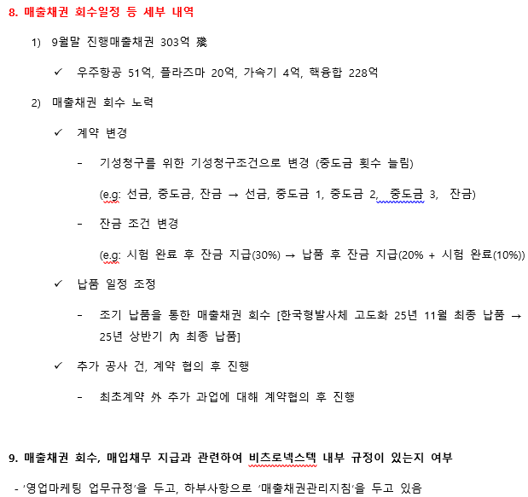
 |  |  |  |  |  |  |  |  |  |  |  |  |  |  |  |  | 합계 | 10,366,845 | 8,588,349 |  |  |  |  |  |  | 당기손익-공정가치측정금융자산취득 | (41,599,830) | (20,000,000) | 유동성 | 매입채무 | 5,378,497 | 4,743,495
 |  |  |  |  |  |  |  |  |  |  |  |  |  |  |  | 비유동성 | 장기미지급금 | 40,878 | 40,878 |  |  |  |  |  |  | 건물의 취득 | - | - |  | 미지급금 | 19,757 | 171,574
 |  |  |  |  |  |  |  |  |  |  |  |  |  |  |  | 합계 |  | 10,407,723 | 8,629,227 |  |  |  |  |  |  | 기계장치의 취득 | (316,008,598) | (256,783,780) |  | 미지급비용 | 7,668,228 | 2,338,516
 |  |  |  |  |  |  |  |  |  |  |  |  |  |  |  |  |  |  |  |  |  |  |  |  |  | 공구와기구의 취득 | (31,161,909) | (4,460,000) |  | 합계 | 13,066,482 | 7,253,584
 |  |  |  |  |  |  |  |  |  |  |  |  |  |  |  |  |  |  |  |  |  |  |  |  |  | 비품의 취득 | (95,586,358) | (156,199,637) | 비유동성 | 장기미지급금 | 40,878 | 40,878
 |  |  |  |  |  |  |  |  |  |  |  |  |  |  |  |  |  |  |  |  |  |  |  |  |  | 시설장치의 취득 | (3,000,000) | (17,000,000) | 합계 |  | 13,107,360 | 7,294,462
 |  |  |  |  |  |  |  |  |  |  |  |  |  |  |  |  |  |  |  |  |  |  |  |  |  | 건설중인자산의 증가 | (143,005,618) | (98,503,794)
 |  |  |  |  |  |  |  |  |  |  |  |  |  |  |  |  |  |  |  |  |  |  |  |  |  | 개발비의 증가 | (136,820,955) | (335,259,769)
 |  |  |  |  |  |  |  |  |  |  |  |  |  |  |  |  |  |  |  |  |  |  |  |  |  | 컴퓨터소프트웨어의 취득 | (62,550,000) | (106,000,000)
 |  |  |  |  |  |  |  |  |  |  |  |  |  |  |  |  |  |  |  |  |  |  |  |  |  | 산업재산권의 취득 | (21,842,100) | -
 |  |  |  |  |  |  |  |  |  |  |  |  |  |  |  |  |  |  |  |  |  |  |  |  |  | Ⅲ.재무활동현금흐름 | (165,610,410) | (149,344,314)
 |  |  |  |  |  |  |  |  |  |  |  |  |  |  |  |  |  |  |  |  |  |  |  |  |  | 리스부채의 감소 | (165,610,410) | (149,344,314)
 |  |  |  |  |  |  |  |  |  |  |  |  |  |  |  |  |  |  |  |  |  |  |  |  |  | Ⅳ.현금의 증가(감소) | (21,553,438,226) | 25,853,374,357
 |  | https://dart.fss.or.kr/dsaf001/main.do?rcpNo=20240814001167 |  |  |  |  |  |  |  |  |  |  |  |  |  |  |  |  |  |  |  |  |  |  |  | Ⅴ.기초의 현금 | 28,131,380,029 | 2,278,005,672
 |  |  |  |  |  |  |  |  |  |  |  |  |  |  |  | https://doc.msit.go.kr/SynapDocViewServer/viewer/doc.html?key=e68878b80c464a19b06d5eac948c8b34&convType=html&convLocale=ko_KR&contextPath=/SynapDocViewServer/ |  |  |  |  |  |  |  |  |  | Ⅵ.기말의 현금 | 6,577,941,803 | 28,131,380,029
 |  | 2) 특수사업 |  |  |  |  |  |  |  |  |  |  |  |  |  | 1. 세계 우주 경제 규모 |  |  |  |  |  |  |  |  |  | 첨부된 주석은 본 재무제표의 일부입니다.
 |  | - 해당회사 : 비츠로넥스텍 |  |  |  |  |  |  |  |  |  |  |  |  |  | • 2022년 세계 우주산업 규모는 전년 대비 2%p(65억 달러) 성장한 3,840억 달러로 나타났다. 전체 우주산업 규모에서 정부예산 등을 제외한 실질적으로 우주시장을 형성하고 있는 전 세계 위성 및 관련 산업의 규모는 2,810억 달러로 전년 대비 소폭 상승한 것으로 나타났으며 이는 전체 우주산업의 73%를 차지하는 수준이다.
 |  |  |  |  |  |  |  |  |  |  |  |  |  |  |  | • 위성산업 세부분야별로 살펴보면 지상장비 분야가 전체 37.8%를 차지하는 것으로 나타나 가장 큰 비중을 차지하고 있음을 알 수 있다. 그 가운데에서도 특히 GNSS(Global Navigation Satellite System)분야는 1,119억 달러에 달하는 것으로 나타났다. 지상장비 분야에 이어 위성 서비스 분야가 1,133억 달러 규모로 이들 두 분야가 전체 우주산업에서 차지하는 비중은 약 70% 수준인 것으로 나타나 시장의 대부분을 차지하고 있음을 알 수 있다. 위성 서비스 분야에서는 위성TV, 위성인터넷 등이 포함된 소비자 서비스 영역이 압도적인 비중을 차지하고 있는 것으로 나타났다.
 |  | 가. 산업의 특성
 |  | 우주항공산업은 항공기 우주비행체 관련 부속기기류 및 관련 소재류를 생산·제조·가공·조립·개조 또는 수리하는 것을 포함하되 항공법에 의한 항공기의 정비·수리·개조등 항공기 사용자가 그 운항상의 필요로 행하는 작업을 제외한 것입니다. |  |  |  |  |  |  |  |  |  |  |  |  |  |  | 2022
 |  | 우주항공산업은 현대 모든 산업기술의 총아로 불릴만큼 다양한 산업기술을 사용하고 있는 대표적인 기술집약적장치 산업이며 대규모 투자와 이에 따른 막대한 위험도가 뒤따르는 규모성 사업으로 볼 수 있습니다. |  |  |  |  |  |  |  |  |  |  |  |  |  | 세계 우주산업 규모 | 3,840
 |  | 특히 항공우주산업에 소요되는 산업기술은 진보적 혁신성과 보수적인 안전성을 모두 갖추어야 하는 고난도 기술들이 대부분이며, 개발과 제작에는 고도로 숙련된 경험 인력이 대규모로 요구되는 고용촉발형산업으로 생산후 판매방식이 아닌 수주 후 개발생산방식을 따르고 있습니다. |  |  |  |  |  |  |  |  |  |  |  |  |  | 세계 위성 및 관련 산업의 규모 | 2,810
 |  |  |  |  |  |  |  |  |  |  |  |  |  |  |  | 지상장비 | 145
 |  | 나. 산업의 성장성 |  |  |  |  |  |  |  |  |  |  |  |  |  | 위성서비스 | 113
 |  | * 국내 우주산업 시장규모 (단위:백만원) |  |  |  |  |  |  |  |  |  |  |  |  |  | 위성 외 우주산업 | 103
 |  | 구분 | 2017년 | 2018년 | 2019년 | 2020년 | 2021년
 |  | 산업체(매출현황) | 3,393,099 | 3,290,795 | 3,260,974 | 2,781,758 | 2,569,713 |  |  |  |  |  |  |  |  | • 전 세계 위성 산업의 규모는 지난 2013년 당시 2,300억 달러 규모에서 지난해 2,810억 달러 규모로 지난 10년간 20%p 넘게 성장한 것으로 조사되었다. 또한 위성산업 세부분야별로 대체적으로 고른 성장세를 기록한 것으로 나타났으나 일부분야는 감소한 것으로 나타나 최종 1%p 미만의 성장한 것으로 나타났다.
 |  | 연구기관(예산현황) | 783,704 | 644,945 | 633,691 | 637,256 | 621,099 |  |  |  |  |  |  |  |  | • 한편 세계 위성 산업에서 미국 시장이 차지하는 비중은 37%로 전년 대비 소폭 증가한 것으로 나타났으며 성장률 측면 역시 미국을 제외한 나머지 국가들은 2%p 감소한 반면 미국은 4.7%p 성장한 것으로 나타나 대조적인 양상을 띠었다. 한편 위성 산업을 제외한 상업용 유인 우주비행 및 각국 정부의 우주 예산 등 非 위성 분야의 경우 1,007억 달러로 전년 대비 6%p(57억 달러) 증가한 것으로 나타나 이 분야 역시 지속적인 상승세를 보이는 것으로 나타났다.
 |  | 대학(연구비현황) | 42,183 | 49,564 | 47,216 | 34,706 | 33,529
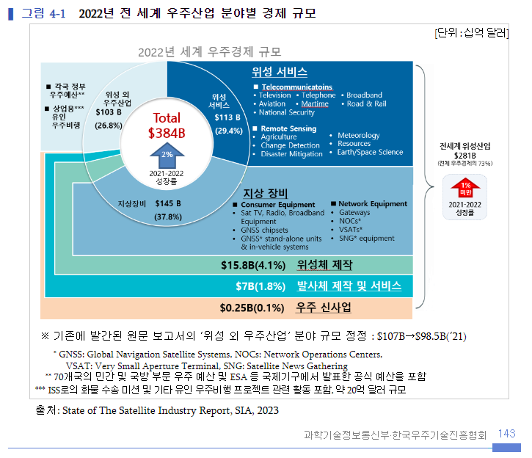
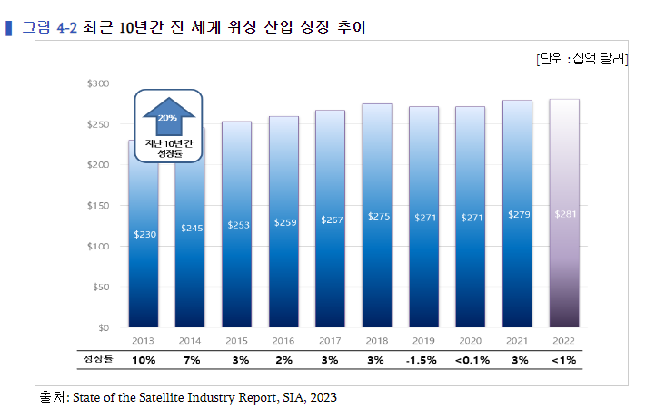
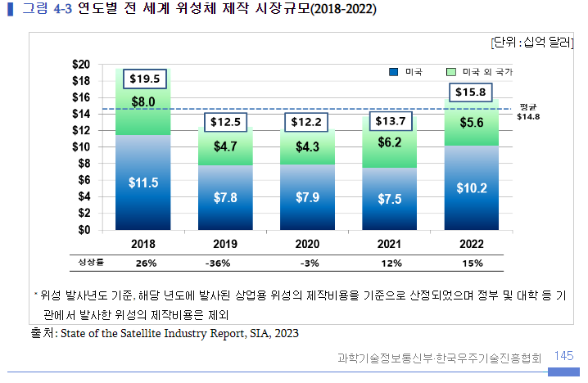
 |  | 합계 | 4,218,986 | 3,985,304 | 3,941,881 | 3,453,720 | 3,224,341
 |  | (자료:한국항공우주연구원 우주산업실태조사 보고서-2022)

 |  | * 국내 우주산업분야의 투자현황(2022년) (단위:백만원,%)
 |  | 구분 | 기업 |  | 연구기관 |  | 대학 |  | 전체
 |  |  | 금액 | 비율 | 금액 | 비율 | 금액 | 비율 | 금액 | 비율
 |  | 설비투자 | 205,826 | 100 | 57,726 | 100 | 1,264 | 100 | 264,816 | 100
 |  | R&D | 150,522 | 73.1 | 28,848 | 50 | 1,114 | 88.1 | 180,484 | 68.2
 |  | 교육훈련 | 54,634 | 26.5 | 28,804 | 49.9 | 86 | 6.8 | 83,524 | 31.5
 |  | 기타 | 670 | 0.3 | 74 | 0.1 | 64 | 5.1 | 808 | 0.3
 |  | (자료:한국항공우주연구원 우주산업실태조사 보고서-2022)

 |  | * 세계 우주산업 시장규모
 |  | 구분 | 단위 | 2017 | 2018 | 2019 | 2020 | 2021 | 2022
 |  | 매출액 | 십억 달러 | 348 | 360 | 366 | 371 | 378 | 384
 |  | 증가율 | % |  | 3.4% | 1.7% | 1.4% | 1.8% | 1.7%
 |  | (자료:한국항공우주연구원 우주산업실태조사 보고서-2023)

 |  | 현재 세계 우주항공산업 시장은 전체 제조업 시장에서의 비중은 적어도 제품 단위별 시장규모를 따지면 가장 큰 고부가가치 창출이 가능한 부문으로 주목받고 있습니다.
 |  | 일본 항공우주공업회가 조사한 바에 따르면 중량1톤당 제품가격이 자동차의 3만달러에 비해 여객기는 81만달러, 통신위성은 874만달러로 항공우주제품은 타산업제품에 비교할 수 없는 고부가가치 제품입니다.
 |  | 미국과 유럽등 선진국들이 점유하고 있는 우주항공시장에 중국과 일본도 적극적으로 나서고 있으며 우주과학기술이 발전함에 따라 우주개발과정에서 나온 신기술을 응용해 첨단의료기술과 다양한 신소재제품등 우주관련 산업도 함께 발전하고 있고, 우주환경을 이용한 신소재, 신의약품개발은 미래 신산업의 원천이 될 것으로 전망하고 있습니다.
 |  | 또한 향후 통신, 방송위성 수요 증가, 위성이용분야 확대등으로 우주산업의 지속적인 발전이 예상되고 있습니다.

 |  | 다. 경기변동의 특성
 |  | 우주항공산업은 경기변동의 영향을 거의 받지 않으나 모든사업이 자국정부의 주도하에 진행되기 때문에 자국 정부의 우주산업정책등의 많은 영향을 받습니다.

 |  | 라. 경쟁상황
 |  | ① 경쟁 특성 및 요인
 |  | 우주사업의 경우 정부지원에 의한 R&D성격이 강하기 때문에 기업의 주도적 참여가 어렵다는 특성이 있으며, 이 특성 때문에 모든 사업은 정부연구소인 한국항공우주연구원 중심으로 사업이 진행되고 있으며 일부 기업이 이에 참여하는 형태입니다.
 |  | 따라서 기업 간 경쟁적이라기보다는 상호보완적 형태를 많이 이루고 있습니다. 즉 R&D사업을 효과적으로 추진하고, 선진기술을 빠른시간에 흡수하기 위한 방안의 하나로 거의 전 부문에서 전략적 제휴가 활용되고 있습니다.

 |  | ② 시장 진입
 |  | 개발주기가 길고 자본 및 기술측면의 진입장벽이 높습니다. 즉 막대한 연구개발비가 소요되고 매출액에서 차지하는 연구개발비의 비중이 높은 산업의 특성 때문에 그에 상응하는 투자위험도도 높고 또한 수요자의 범위가 한정되어 있고 제품도 표준화되어 있지 않아 수요자의 요구나 임무특성에 따라 변화되는 부분이 많기 때문에 시장진입에 어려움이 따릅니다.

 |  | 마. 자원 조달상의 특성
 |  | 우주항공산업에 사용되는 부품 및 소재는 티타늄 합금, 초고강도 합금, 복합재료, 알루미늄 합금등이 주로 사용되고 있으며, 고온 및 저온, 고진공등의 운전조건으로 인하여 소재의 내구성 및 내열성이 탁월해야 하고 신뢰성등을 갖춰야 합니다. 이런 특성으로 산업 전반에 걸쳐 전략적 제휴를 통하여 품질 및 신뢰성이 향상된 부품소재개발을 진행되고 있으며, 소재개발과 더불어 소재를 가공할 수 있는 공정개발도 동시에진행되고 있습니다.

 |  | 바. 환경 및 규격 규제
 |  | 우주항공산업에서는 품질과 신뢰성이 중요한 요소로 작용되어 품질경영시스템이 무엇보다도 중요한 역할을 합니다. 따라서 우주항공업계에서는 다음과 같은 규격을 정립함으로써 품질개선을 위해 노력하고 있습니다. 당사는 AS/EN 9100 인증을 취득하였습니다.
 |  | ·AS/EN 9100 : 우주항공 제품의 설계 및 제조를 위한 품질 경영 시스템 요구사항
 |  | ·AS/EN 9110 : 정비 및 유지보수 전문업체를 위한 품질 경영 시스템 요구사항
 |  | ·AS/EN 9120 : 우주항공 부품 조달 업체를 위한 품질 경영 시스템 요구사항

 |  | 사. 기타사업 |  |  |  |  |  |  |  |  |  |  |  |  |  | (1) 상업용 우주 시장
 |  | ① 고온 플라즈마 시스템 |  |  |  |  |  |  |  |  |  |  |  |  |  | 1) 우주기기 제작
 |  | 방전현상을 이용하여 토치내부에 플라즈마를 발생시켜 이를 사용가능 하도록 설계/제작/구축한 시스템을 말하며 산업 및 방사성 폐기물의 열처리의 환경분야와 나노 재료개발등의 신소재분야등에 적용 가능합니다. |  |  |  |  |  |  |  |  |  |  |  |  |  | ① 위성체 제작
 |  |  |  |  |  |  |  |  |  |  |  |  |  |  |  | • 2022년 전 세계 위성체 제작 분야의 시장규모는 158억 달러로 전년 대비 15%p(21억 달러) 증가하며 2년 연속 상승, 완만한 회복세를 이어갔다.
 |  | ② 가속기사업빛은 자연의 신비를 밝히는 과학의 가장 중요한 도구이며, 먼 은하계로부터 세포, 분자, 원자의 세계까지 즉, 우주를 볼 수 있는 열쇠 입니다.
 |  | 이러한 빛은 과학적으로 말해서 질량이 없는 입자의 흐름으로 보는 입자와 동시에 공간을 통해 전파하는 전자파의 이중성을 가집니다. 이와 관련하여 양성자, 전자, 중이온 등 전하를 띤 입자를 가속, 충돌시켜 전기장을 일정하게 걸어 입자의 빛의 속도까지 가속시키는 가속기는 물질의 정적구조 분석 및 동적 현상 신시간 관측과, 암치료 및 치료기술 연구, 희귀동위원소 생성 등에 활용이 됩니다.
 |  | ③ 핵융합 사업
 |  | 별들의 중심은 1억도 이상의 초고온 플라즈마 상태인데, 이러한 상태에서는 수소와 같은 가벼운 원자핵들이 융합해 무거운 헬륨 원자핵으로 바뀌는 핵융합 반응이 일어납니다. |  |  |  |  |  |  |  |  |  |  |  |  |  | • 미국의 세계 시장점유율 역시 지난 2020년과 유사한 수준으로 회복하며 전체 관련 시장의 64%를 차지하는 것으로 나타났다. 이는 중량 600kg 이하 소형위성 활용 분야의 성장 및 관련 기능 향상, 중대형 위성의 제작단가 하락 및 기능 향상에 따른 결과로 풀이된다. 실제로 지난해 발사된 상업용 위성의 수는 2,325기로 전년 대비 612기 증가하였고 2020년과 비교하면 2배 가까이 증가한 것으로 5년 전인 2018년 당시 314기에 불과하였다는 점에 비추어볼 때 실로 급격한 상승세를 기록하였음을 알 수 있다.
 |  | 이 융합과정에서 나타나는 질량감소가 엄청난 양의 에너지로 방출되는데 이를 '핵융합에너지'라고 합니다. 현재 한국은 세계최초 초전도 핵융합장치인 KSTAR프로젝트를 진행하고 있으며, 당사는 초고온의 플라즈마로부터 토카막 내부의 장치를보호하는 PFC 제작등을 수행하고 있습니다. |  |  |  |  |  |  |  |  |  |  |  |  |  | • 소형위성 제작 분야에 있어 사물통신(M2M), 사물인터넷(IoT) 산업과의 융합 및 원격탐사 분야에서의 새로운 파생 분야의 출현 등 우주산업 전반에 걸친 신사업 모델의 출현은 해당 분야의 수익향상에 기여하는 바가 큰 것으로 분석된다. 또한 개발기간의 단축 등으로 인한 신형 소형위성의 출시 속도 단축, 전 세계적으로 제조시설의 증가, 우주인터넷 구현을 위한 지구저궤도 위성 배치의 지속적인 증가 등도 소형위성 제작 분야에 성장을 주도하는 주요 요인 중 하나로 풀이된다.
 |  |  |  |  |  |  |  |  |  |  |  |  |  |  |  | • 이와 함께 위성체 제작시장의 다른 축인 중대형 위성 분야의 경우 2013년 대비 위성의 단위 중량당 처리 데이터 속도가 6배 향상되는 등 대용량 위성(High-Throughput Satellites; HTS)의 발사가 보편화된 반면, 2013년 대비 Gbps 당 단가가 90% 가까이 감소할 정도로 서비스 데이터 용량 대비 단가가 급격히 낮아진 것 역시 위성체 제작시장의 또 다른 주요 성장 동인임을 알 수 있다. 이외에도 지구 궤도상의 위성에 대한 운용 효율을 개선시키는 소프트웨어의 개발, 위성 부품의 모듈화를 통한 생산 속도의 향상, 전기추력기 적용을 통한 위성 탑재연료의 무게 절감 등도 성장세를 견인하는 주요 요인으로 분석된다.

 |  |  |  |  |  |  |  |  |  |  |  |  |  |  |  |  |  |  |  |  |  |  |  |  |  | 인원 | 16
 |  |  |  |  |  |  |  |  |  |  |  |  |  |  |  |  |  |  |  |  |  |  |  |  |  | 테이블당 인원 | 4
 |  |  |  |  |  |  |  |  |  |  |  |  |  |  |  |  |  |  |  |  |  |  |  |  |  | 테이블수 | 4
 |  |  |  |  |  |  |  |  |  |  |  |  |  |  |  |  |  |  |  |  |  |  |  |  |  | 밥 | 78,000
 |  |  |  |  |  |  |  |  |  |  |  |  |  |  |  |  |  |  |  |  |  |  |  |  |  | 술 | 40,000
 |  |  |  |  |  |  |  |  |  |  |  |  |  |  |  |  |  |  |  |  |  |  |  |  |  |  | 118,000
 |  |  |  |  |  |  |  |  |  |  |  |  |  |  |  |  |  |  |  |  |  |  |  |  |  | 총금액 | 472,000 | 480,000
 |  |  |  |  |  |  |  |  |  |  |  |  |  |  |  |  |  |  |  |  |  |  |  |  |  | 1인당 금액 | 29,500 | 30,000

RATE
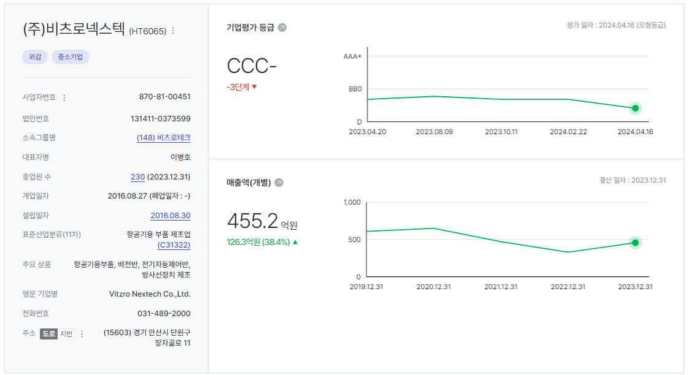
D01000 | 기초데이터 | 날짜 | 점수/비율 | 평가기준일
D01010 | 재무평점 |  |  | 2024-09-30
D01020 | 급여인상율(%) | 2024-07-31 | 1.93
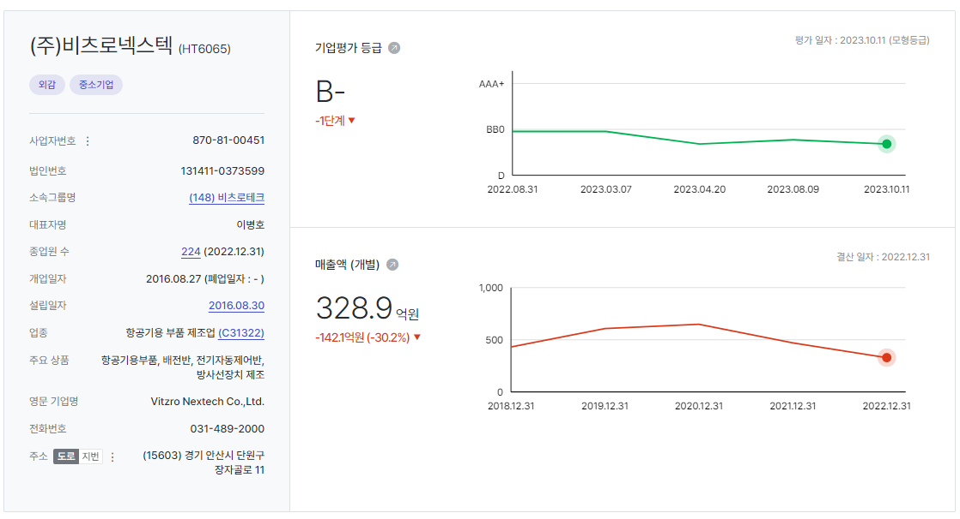
D01030 | 사무실임대료증가율(%) | 2024-07-31 | 0.74
D01040 | 소비자물가상승률(%) | 2024-07-31 | 1.93
D01050 | -
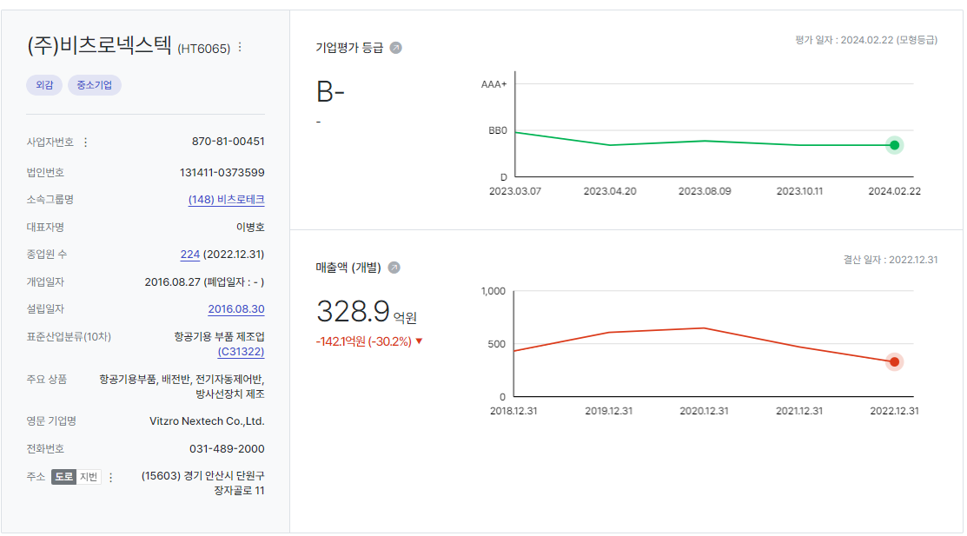
D01060 | 무위험이자율(%) | 2024-07-31 | 3.59
D01070 | 위험프리미엄(%) | 2024-07-31 | 11.69
D01080 | 생산자물가상승률(%) | 2024-07-31 | 1.62

Bloomberg
 |  |  |  |  |  |  |  |  |  |  |  |  |  |  |  | 20.90%
국내법인 |  |  |  | 산업분류기준 | 재무자료 (국내의 경우 백만원 단위 / 개별기준) |  |  |  | 20220801 ~20240731 | 20241Q /20240731 |  |  | 대용베타 산정 | 평가가격 | 차입금비율 | 법인세율 | 특이사항 기준일 20241Q
 |  |  |  |  |  |  |  |  |  |  |  |  |  | 560 | 253.86 | 20.90% |  |  |  |  |  |  |  |  | 배수 기준: 20241Q |  |  |  |  | 과거매출액 // 매출컨센서스 기준일 2024-08-06 (단위 : 백만원)
 |  |  |  |  |  |  |  |  | 0.7970 | 39.0062 |  |  |  | 0.61 | 1.82 | 0.79
종목명 | Ticker | 종목명(Eng) | 법인번호 | 10차표준(세분류) | 매출액(직전4분기) | 영업이익 | 세전이익 | 자본총계 | 베타 | 차입금/시총 | 상장일자 | 2차선택 | 최종선택 | Unlevered | Levered | 산업평균 | 거래정지 | 관리종목 | 시총순위 | 한계세율 | 홈페이지 | 주요상품 | 거래소 업종 | 거래소(시장) | EV/EBITDA | PSR | PBR | PER | 3개년(2022~2025) CAGR | 2,019 | 2,020 | 2,021 | 2,022 | 2,023 | 2,024 | 2,025 | 2,026
한국항공우주 | 047810 KS Equity | KOREA AEROSPACE INDUSTRIES | 1101111827570 | 항공기, 우주선 및 보조장치 제조업 | 3,990,521 | 276,124 | 274,026 | 1,606,525 | 0.514 | 11.5685 | 20110630 |  | 1 | 0.4709 | 1.4165 | 0.6162 | 정상 | 정상 | 70 | 23.1% | www.koreaaero.com | 정부방산 및 완제기 수출(T-50계열, KUH계열, KT-1계열 등), 기체부품 | 코스피 운수장비 | 유가증권시장 | 13.04 | 3.17 | 1.26 | 21.82 | 6.48% | 28,251 | 25,623 | 27,869 | 38,193 | 37,821 | 43,599 | 49,102 | 55,330
한화에어로스페이스 | 012450 KS Equity | HANWHA AEROSPACE | 1942110000480 | 항공기용 엔진 및 부품 제조업 | 9,169,430 | 506,392 | 620,156 | 4,629,438 | 0.725 | 34.5339 | 19870527 |  | 1 | 0.5694 | 1.7129 | 0.7451 | 정상 | 정상 | 53 | 26.4% | www.hanwhaaerospace.co.kr | 항공기엔진,특수방산장비 제조/정비사업 | 코스피 운수장비 | 유가증권시장 | 17.09 | 2.98 | 1.13 | 26.02 | 10.24% | 53,214 | 55,414 | 70,604 | 93,590 | 111,470 | 125,562 | 138,207 | 131,821
다원시스 | 068240 KS Equity | DAWONSYS Co., Ltd. | 1350110049607 | 전동기, 발전기 및 전기 변환장치 제조업 | 309,870 | 18,735 | 20,126 | 220,488 | 0.758 | 59.8416 | 20100914 |  | 1 | 0.5145 | 1.5475 | 0.6732 | 정상 | 정상 | 411 | 23.1% | www.dawonsys.com | 핵융합 전원장치, 플라즈마 전원장치, 태양광 CVD 전원장치, 산업용 특수정류기 | 코스닥 제조 | 코스닥 | 18.02 | 2.09 | 1.49 | 33.48 | 추정X | 2,479 | 2,955 | 2,092 | 3,578 | 0 | 0 | 0 | 0
모비스 | 250060 KS Equity | Mobiis Co., Ltd. | 1101116108587 | 컴퓨터 프로그래밍, 시스템 통합 및 관리업 | 16,888 | -7,370 | -6,352 | 37,147 | -0.144 | 7.7760 | 20160908 |  | 0 | (0.1357) | (0.4081) | (0.1775) | 정상 | 정상 | 1,205 | - | www.mobiis.com | 핵융합 제어솔루션 및 스마트팩토리 통합솔루션 | 코스닥 기타서비스 | 코스닥 | N/A | 5.85 | 7.57 | 4,470.79 | 추정X | 139 | 152 | 197 | 191 | 0 | 0 | 0 | 0
일진파워 | 094820 KS Equity | ILJIN Power Co., Ltd. | 1101110673966 | 전기 및 통신 공사업 | 189,479 | 11,635 | 18,858 | 135,552 | 1.036 | 0.4423 | 20071106 |  | 0 | 1.0324 | 3.1054 | 1.3509 | 정상 | 정상 | 1,002 | 20.9% | www.ijeng.com | 열교환기,압력용기 | 코스닥 건설 | 코스닥 | 12.20 | 1.38 | 0.99 | 12.75 | 추정X | 1,680 | 1,859 | 1,960 | 1,908 | 0 | 0 | 0 | 0
두산에너빌리티 | 034020 KS Equity | DOOSAN ENERBILITY | 1942110000943 | 내연기관 및 터빈 제조업; 항공기용 및 차량용 제외 | 17,646,713 | 1,460,815 | 819,743 | 11,252,394 | 1.223 | 44.4439 | 20001025 |  | 1 | 0.9049 | 2.7219 | 1.1841 | 정상 | 정상 | 40 | 26.4% | www.doosanenerbility.com | 기관,터어빈,선박용엔진,주단조품,제강제품 제조/종합건설 | 코스피 기계 | 유가증권시장 | 8.81 | 1.50 | 0.63 | 84.71 | 2.76% | 91,715 | 109,909 | 154,211 | 175,899 | 168,864 | 180,011 | 196,145 | 212,200
오르비텍 | 046120 KS Equity | Orbitech Co., Ltd. | 1101110753734 | 기술 시험, 검사 및 분석업 | 66,263 | -2,478 | 683 | 52,884 | 0.952 | 38.9552 | 20100615 |  | 1 | 0.7278 | 2.1891 | 0.9523 | 정상 | 정상 | 1,560 | 20.9% | www.orbitech.co.kr | 방사선안전관리, 항공기 정밀부품 제조 등 | 코스닥 기타서비스 | 코스닥 | 74.23 | 1.66 | 1.35 | 123.33 | 추정X | 534 | 782 | 592 | 640 | 0 | 0 | 0 | 0
인선이엔티 | 060150 KS Equity | INSUN Environmental New Technology Co., Ltd. | 1159110017303 | 건설 폐기물 처리업 | 211,985 | 23,385 | -5,527 | 346,106 | 0.793 | 51.4910 | 20020611 |  | 1 | 0.5635 | 1.6950 | 0.7374 | 정상 | 정상 | 565 | - | www.insun.com | 건축폐기물처리 | 코스닥 기타서비스 | 코스닥 | 9.78 | 0.88 | 1.50 | N/A | 추정X | 2,086 | 2,464 | 2,376 | 2,210 | 2,692 | 2,885 | 0 | 0
코엔텍 | 029960 KS Equity | KOENTEC Co., Ltd. | 1812110024485 | 증기, 냉ㆍ온수 및 공기조절 공급업 | 77,812 | 30,997 | 33,485 | 163,961 | 0.558 | 5.6274 | 20040616 |  | 1 | 0.5342 | 1.6069 | 0.6990 | 정상 | 정상 | 586 | 23.1% | www.koentec.co.kr | 산업폐기물 소각/매립처리 | 0.0% | 코스닥 | 0.00 | 0.00 | 0.00 | 0.00 | 추정X | 708 | 741 | 903 | 788 | 0 | 0 | 0 | 0
와이엔텍 | 067900 KS Equity | Y-Entec Co., Ltd. | 2062110001540 | 지정 폐기물 처리업 | 118,260 | 31,883 | 31,782 | 264,598 | 0.853 | 65.5878 | 20051223 |  | 1 | 0.5616 | 1.6894 | 0.7349 | 정상 | 정상 | 1,220 | 23.1% | www.y-entec.co.kr | 사업장폐기물중간및최종처리,전문건설,골재제조 | 코스닥 기타서비스 | 코스닥 | 3.49 | 0.48 | 1.07 | 4.98 | 6.21% | 1,060 | 1,118 | 1,238 | 1,214 | 1,256 | 1,373 | 1,545 | 0

유사기업 | 24년 매출 | 24년 매출원가 | 매출채권 | 재고자산 | 매입채무 | 채권회전율 | 재고회전율 | 채무회전율 | 채권회전기간 | 재고회전기간 | 채무회전기간 | 선택
한국항공우주 | 3,819,344,382,446 | 3,355,494,014,353 | 347,080,182,507 | 1,736,483,586,736 | 353,106,646,319 | 11.00 | 1.93 | 9.50 | 33.17 | 188.89 | 38.41 | 1.00
한화에어로스페이스 | 9,359,005,981,309 | 7,221,204,757,399 | 2,126,474,599,272 | 2,868,571,514,248 | 1,879,294,033,063 | 4.40 | 2.52 | 3.84 | 82.93 | 144.99 | 94.99 | 1.00
두산에너빌리티 | 17,589,887,709,510 | 14,572,886,225,647 | 1,333,420,120,397 | 2,539,004,351,527 | 2,434,047,605,820 | 13.19 | 5.74 | 5.99 | 27.67 | 63.59 | 60.96 | 1.00
오르비텍 | 64,010,931,712 | 55,971,006,768 | 19,448,799,472 | 15,004,475,684 | 5,145,679,636 | 3.29 | 3.73 | 10.88 | 110.90 | 97.85 | 33.56 | 1.00
인선이엔티 | 220,959,199,628 | 171,052,191,109 | 39,672,104,392 | 9,192,109,860 | 17,195,667,360 | 5.57 | 18.61 | 9.95 | 65.53 | 19.61 | 36.69 | 1.00
코엔텍 | 78,763,725,504 | 39,551,322,282 | 9,414,596,400 | 58,259,799 | 302,399,537 | 8.37 | 678.88 | 130.79 | 43.63 | 0.54 | 2.79 | -
와이엔텍 | 121,396,161,273 | 83,113,702,420 | 9,345,341,328 | 4,972,627,271 | 3,737,962,090 | 12.99 | 16.71 | 22.24 | 28.10 | 21.84 | 16.42 | 1.00
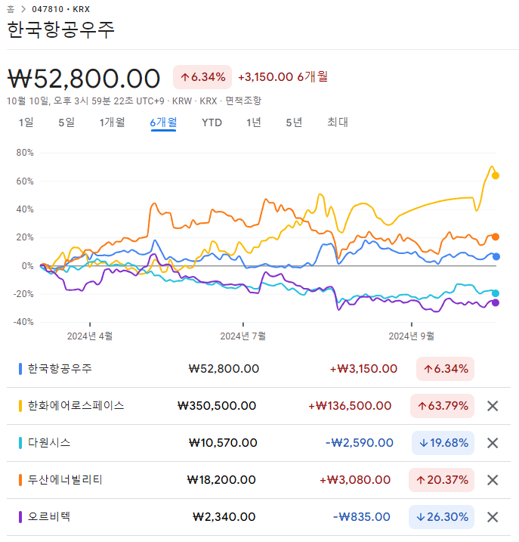
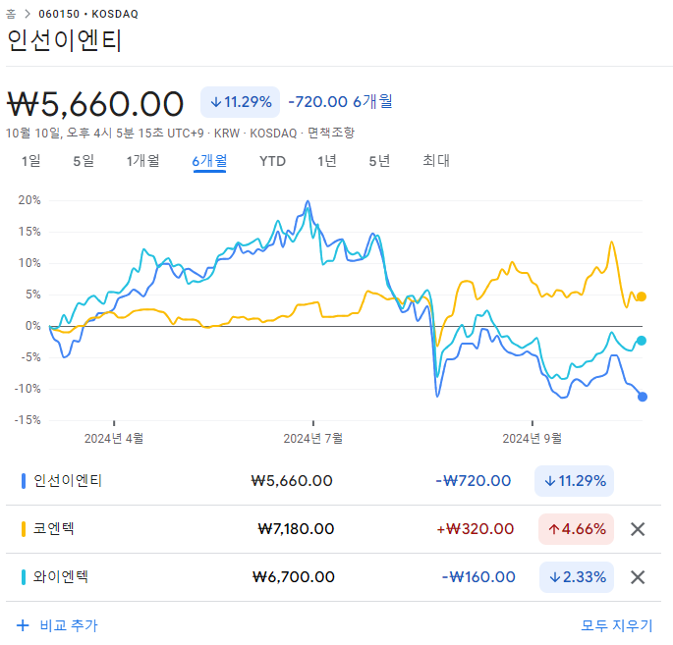
 |  |  |  |  |  |  |  |  | 58.05 | 89.46 | 46.84

WACC
D10000 | [D10000] WACC | 2024-06-01 |  |  |  | Diff | 20231231 |  | 회사명 | 교보증권
D10010 | [D10010] 자산총계 | 75,175 |  |  |  | -6,426 | 81,601 |  | 구분 | 전환사채
D10020 | [D10020] 부채총계 | 62,787 |  |  |  | -5,804 | 68,590 |  | 취득일자 | 2021-09-14
D10030 | [D10030] 자본총계 | 12,388 |  |  |  | -622 | 13,011 |  | 취득가격(총액) | 20,000,000,000
D10040 | [D10040] 부채비율(%) | 506.83 |  |  |  | -20 | 527.19 |  | 취득수량
D10050 | [D10050] 단기차입금 | 19,147 |  |  |  | 4,772 | 14,375 |  | 주당 취득가격
D10060 | [D10060] 유동성장기부채 | 0 |  |  |  |  | -
D10070 | [D10070] 장기사채(계) | 10,394 |  |  |  | -6,733 | 17,127
D10080 | [D10080] 장기차입금(계) | 1,907 |  |  |  | 1,802 | 104 |  | 2024-07-31 | 신용등급 | 1년 | 2년 | 3년 | 5년
D10090 | [D10090] 금융리스부채 | 0 |  |  |  | -41 | 41 |  | 무보증공모채 | A+ | 3.67 | 3.74 | 3.88 | 4.33
D10100 | [D10100] 기타재무부채 | 0 |  |  |  |  | - |  | 무보증공모채 | A | 3.86 | 3.92 | 4.14 | 4.75
D10110 | [D10110] 재무부채(계) | 31,448 | 253.86 | 우선주 자본금 |  | -199 | 31,647 |  | 무보증공모채 | A- | 4.11 | 4.22 | 4.58 | 5.28
D10120 | [D10120] 우선주자본금 |  |  |  |  |  |  |  | 무보증공모채 | BBB+ | 5.49 | 6.41 | 7.03 | 7.31
D10130 | [D10130] 보통주자본(계) | 12,388 |  |  |  | -622 | 13,011 |  | 무보증공모채 | BBB | 6.17 | 7.36 | 8.07 | 8.36
D10140 | [D10140] 재무부채 반영 자산총계 | 43,836 |  |  |  | -822 | 44,658 |  | 무보증공모채 | BBB- | 7.17 | 8.53 | 9.44 | 9.78
D10150 | [D10150] [보통주발행주식수] | 21,555,555 |  |  |  | 1,555,555 | 20,000,000 |  | 무보증공모채 | BB+ | 9.24 | 10.51 | 11.71 | 12.30
D10160 | [D10160] [보통주자기주식수] |  |  |  |  |  |  |  | 무보증공모채 | BB | 10.09 | 11.43 | 13.11 | 13.40
D10170 | [D10170] 유통보통주식수 | 21,555,555 |  |  |  | 1,555,555 | 20,000,000 |  | 무보증공모채 | BB- | 11.23 | 12.69 | 14.36 | 14.63
D10180 | [D10180] 타인자본비율(%) | 71.74 | 28.06 |  |  | 0.87 | 70.87 |  | 무보증공모채 | B+ | 13.31 | 14.67 | 16.29 | 16.94
D10190 | [D10190] 우선주자기자본비율(%) |  |  |  |  |  |  |  | 무보증공모채 | B | 15.02 | 16.42 | 17.8 | 18.66
D10200 | [D10200] 보통주자기자본비율(%) | 28.26 | 71.94 |  |  | -0.87 | 29.13 |  | 무보증공모채 | B- | 16.11 | 17.67 | 19.12 | 19.88
D10210 | [D10210] 무위험이자율(%) | 3.59 |  |  |  | -0.05 | 3.64 |  | 무보증사모채 | A+ | 3.95 | 4.06 | 4.25 | 4.71
D10220 | [D10220] 위험프리미엄(%) | 11.69 |  |  |  | 0.54 | 11.15 |  | 무보증사모채 | A | 4.17 | 4.27 | 4.55 | 5.19
D10230 | [D10230] 주식베타 | 0.7970 |  |  |  | -0.05 | 0.8427 |  | 무보증사모채 | A- | 4.52 | 4.64 | 5.06 | 5.77
D10240 | [D10240] 상관계수 |  |  |  |  |  |  |  | 무보증사모채 | BBB+ | 6.06 | 6.93 | 7.65 | 7.95
D10250 | [D10250] 업종부채비율(%) | 39.01 |  |  |  | 2.32 | 36.69 |  | 무보증사모채 | BBB | 6.85 | 7.99 | 8.78 | 9.15
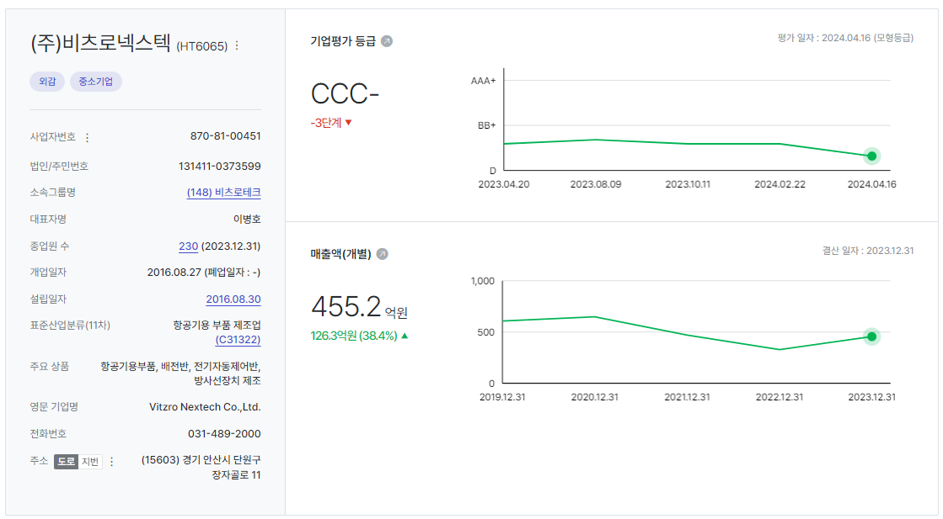
D10260 | [D10260] 무부채기업베타 | 0.61 |  |  |  | -0.04 | 0.65 |  | 무보증사모채 | BBB- | 7.86 | 9.28 | 10.28 | 10.64
D10270 | [D10270] 해당기업베타 | 1.82 | 0.79 |  |  | -0.04 | 1.86 |  | 무보증사모채 | BB+ | 9.82 | 11.31 | 12.62 | 13.21
D10280 | [D10280] 재무평점 |  |  |  |  |  |  |  | 무보증사모채 | BB | 10.85 | 12.26 | 14 | 14.31
D10290 | [D10290] 법인세율(%) | 20.90 | 2028 | 전기등급 |  |  | 20.90 |  | 무보증사모채 | BB- | 12 | 13.55 | 15.28 | 15.61
D10300 | [D10300] 세전타인자본비용(%) | 10.64 |  | BBB- |  | -0.82 | 11.46 |  | 무보증사모채 | B+ | 14.09 | 15.5 | 17.22 | 17.93
D10310 | [D10310] 세후타인자본비용(%) | 8.42 |  |  |  | -0.65 | 9.06 |  | 무보증사모채 | B | 15.81 | 17.33 | 18.76 | 19.65
D10320 | [D10320] 우선주자기자본비용(%) |  |  | 자본비용역전 |  |  |  |  | 무보증사모채 | B- | 16.98 | 18.61 | 20.13 | 20.89
D10330 | [D10330] 보통주자기자본비용(%) | 14.86 |  | 이상없음 |  | 0.08 | 14.78
D10340 | [D10340] 가중평균자본비용(WACC)(%) | 13.05 |  |  |  | -0.20 | 13.25 |  | <세전타인자본비용>
D10350 | [D10350] 순자산가치(NAV) | 12,388 |  | 주식수변동 |  | -622 | 13,011 |  | 증분차입
D10360 | [D10360] 유통발행주식수 | 21,555,555 |  | 주식수변동 |  | 1,555,555 | 20,000,000 |  | 이자/이자부부채 | 4.35
D10370 | [D10370] 1주당순자산가치(NAV)(원) | 575 |  |  |  | -76 | 651
 | 1주당가치(DCF)(원) | 560 | ▽66.17% | 자본잠식여부 |  | -1,096 | 1,657
 |  |  |  | 해당없음

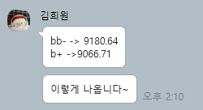
D10400 | [D10400] 할인율 조정 | 20231231K
D10410 | [D10410] 규모 및 비상장 프리미엄 | 2.00

 | DCF 규모 및 비상장 프리미엄 판단기준 | 프리미엄(%)
 | 1. 코넥스 상장기업 또는 IPO 예정기업(1년 이내) | 0~1%
 | 1. 외감기업이며, 매출액 규모가 1000억원 이상인 경우 | 1~2% |  |  |  |  |  |  |  | 2024-04-02
 | 1. 외감기업이며, 매출액 규모가 1000억원 미만인 경우 | 2~3%
 | 1. 비외감기업인 경우 | 3~4%
 | 1. 중소벤처기업 등 | 4~5%

 |  |  |  |  |  |  |  |  |  |  |  |  |  |  |  |  |  |  | 주가가 행사가액에 비해 너무 낮아서 전환하지 않을 것으로 가정하였음
 |  | 0.00% | -100.00% | -66.17% | -11.66% | 0.00%
 | Track Record / 고객사명 | DCF | Multiple | 최종가 | BPS | EPS | PER | PBR |  | 종목명 | 평가종류 | 기준일 | 주가 | 공모/사모 | 등급 | 시장 | 업종 | 배당금 | 전환가정여부 | 주식수
 | 2024-09-30 | 560 |  | 560 | 575 | -459 | -1.22 | 0.98 |  | (주)비츠로넥스텍 | D02 | 2024-09-30 | 560 | 3 | B+ | 2 | 75 | 0 | X | 21,555,555
 | 2024-06-30 | 1,657 |  | 1,657 | 651 | -459 | -3.61 | 2.55 |  | (주)비츠로넥스텍 | D02 | 2024-06-30 | 1,657 | 3 | B+ | 2 | 75 | 0 | X | 20,000,000
 | 2024-03-31 | 1,462 |  | 1,462 | 651 | -459 | -3.19 | 2.25 |  | (주)비츠로넥스텍 | D02 | 2024-03-31 | 1,462 | 3 | B+ | 2 | 75 | 0 | X | 20,000,000
 | 2023-12-31 | 2,093 |  | 2,093 | 1,123 | -459 | -4.56 | 1.86 |  | (주)비츠로넥스텍 | D02 | 2023-12-31 | 2,093 | 3 | B+ | 2 | 75 | 0 | X | 20,000,000
 | 2023-09-30 | 1,890 |  | 1,890 | 1,254 | -459 | -4.12 | 1.51 |  | (주)비츠로넥스텍 | D02 | 2023-09-30 | 1,890 | 3 | BB- | 2 | 75 | 0 | X | 20,000,000
 | 2023-06-30 | 1,794 |  | 1,794 | 1,254 | -459 | -3.91 | 1.43 |  | (주)비츠로넥스텍 | D02 | 2023-06-30 | 1,794 | 3 | BB- | 2 | 75 | 0 | X | 20,000,000
 | 2023-03-31 | 1,813 |  | 1,813 | 1,281 | -426 | -4.25 | 1.41 |  | (주)비츠로넥스텍 | D02 | 2023-03-31 | 1,813 | 3 | BB- | 2 | 75 | 0 | X | 20,000,000
 | 2022-12-31 | 1,962 |  | 1,962 | 1,392 | 24 | 82.97 | 1.41 |  | (주)비츠로넥스텍 | D02 | 2022-12-31 | 1,962 | 3 | BB- | 2 | 75 | 0 | X | 20,000,000
 | 2022-09-30 | 2,091 | 0 | 1,045 | 1,442 | 24 | 44.19 | 0.72
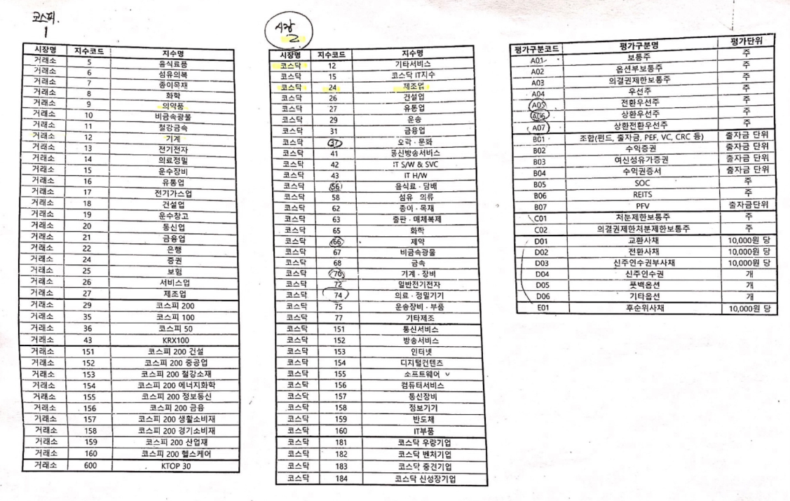
 | 2022-06-30 | 2,688 | 0 | 2,688 | 1,564 | 24 | 113.65 | 1.72
 | 2022-03-31 | 3,137 | 0
 | 2021-12-31 | 4,018 | 0
 | 2021-09-30 | 4,512

감가상각추정
[D20000] 감가상각비 추정 | 20191231K | 20201231K | 20211231K | 20221231K | 20221231Y | 20231231Z | 20241231Z | 20251231Z | 20261231Z | 20271231Z | 20281231Z
[D20010] 감가상각률(%) |  | 9.19 | 7.24 | 5.96 | 5.96 | 6.06 | 6.06 | 6.06 | 6.06 | 6.06 | 6.06
[D20020] 판관비상감가상각비율(%) |  | 5.37 | 9.50 | 9.95 | 9.95 | 10.60 | 10.60 | 10.60 | 10.60 | 10.60 | 10.60
[D20030] 유형자산재투자율(%) |  | 83.22 | 124.82 | 103.12 | 103.12 | 121.23 | 121.23 | 121.23 | 121.23 | 121.23 | 121.23
[D20040] 무형자산상각률(%) |  | 23.48 | 27.09 | 30.71 | 30.71 | 29.25 | 29.25 | 29.25 | 29.25 | 29.25 | 29.25
[D20050] 판관비상무형자산상각비율(%) |  | 100.00 | 100.00 | 100.00 | 100.00 | 100.00 | 100.00 | 100.00 | 100.00 | 100.00 | 100.00
[D20060] 무형자산재투자율(%) |  | 13.19 | 69.19 | 113.82 | 113.82 | 121.23 | 121.23 | 121.23 | 121.23 | 121.23 | 121.23
[D20070] 감가상각비(CF) | 2,239 | 2,289 | 1,926 | 1,698 | 1,698 | 1,729 | 1,953 | 2,097 | 2,251 | 2,416 | 2,594
[D20080] 감가상각비(IS) | 44 | 123 | 183 | 169 | 169 | 197 | 207 | 222 | 238 | 256 | 274 |  |  | 2020년 | 2021년 | 2022년 | 2023년
[D20090] 감가상각대상자산(BV) | 15,869 | 15,485 | 15,963 | 16,016 | 16,016 | 16,382 | 16,796 | 17,241 | 17,718 | 18,230 | 18,780 |  | 건설中 | 43 | 1,405 | 99 | 0
[D20100] 감가상각누계액 | 9,048 | 11,113 | 12,518 | 14,110 | 14,110 | 15,838 | 17,791 | 19,888 | 22,139 | 24,555 | 27,149 |  | 영업권
[D20110] 취득원가 | 24,917 | 26,598 | 28,481 | 30,126 | 30,126 | 32,220 | 34,587 | 37,129 | 39,857 | 42,785 | 45,929 |  | 회원권 | 143 | 143 | 143 | 143
[D20120] 순취득액 |  | 1,905 | 2,404 | 1,751 | 1,751 | 2,094 | 2,367 | 2,542 | 2,728 | 2,928 | 3,144
[D20130] 무형자산상각비(CF) | 445 | 417 | 383 | 398 | 398 | 392 | 346 | 367 | 389 | 413 | 439
[D20140] 무형자산상각비(IS) | 445 | 417 | 383 | 398 | 398 | 392 | 346 | 367 | 389 | 413 | 439
[D20150] 무형자산(BV) | 1,776 | 1,414 | 1,296 | 1,351 | 1,351 | 1,183 | 1,256 | 1,333 | 1,415 | 1,502 | 1,595
[D20160] 순취득액 |  | 55 | 265 | 453 | 453 | 224 | 419 | 444 | 471 | 500 | 532
 |  |  |  |  | 생산자물가상승률 | 101.62
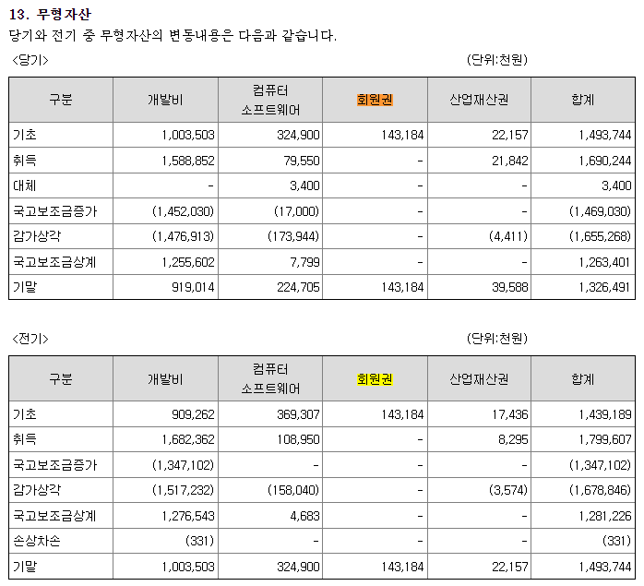
 |  |  |  |  | IMF경제성장률평균 | 102.20 |  | DCF가격
 |  |  |  |  | 추정성장률평균 | 121.23 |  | 560
[D21000] 감가상각 계산비율 | 20191231K | 20201231K | 20211231K | 20221231K | 2023 | WA 3Y |  | 전기비율 |  | Aver 3Y | Aver 2Y | Avg 2Y | WA 2Y | WA 3Y
[D21010] 감가상각률(%) |  | 9.19 | 7.24 | 5.96 | 5.74 | 6.06 |  |  | 2 | 6.31 | 5.85 | 8.21 | 5.81 | 6.06
[D21020] 판관비상감가상각비율(%) |  | 5.37 | 9.50 | 9.95 | 11.40 | 10.60 |  |  | 3 | 10.28 | 10.68 | 7.44 | 10.92 | 10.60
[D21030] 유형자산재투자율(%) |  | 83.22 | 124.82 | 103.12 | 123.32 | 121.23 | 100.31 |  | 4 | 117.08 | 113.22 | 104.02 | 116.58 | 116.83
[D21040] 무형자산상각률(%) |  | 23.48 | 27.09 | 30.71 | 29.01 | 29.25 |  |  | 5 | 28.93 | 29.86 | 25.28 | 29.57 | 29.25
[D21050] 판관비상무형자산상각비율(%) |  | 100.00 | 100.00 | 100.00 | 100.00 | 100.00 |  |  | 6 | 100.00 | 100.00 | 100.00 | 100.00 | 100.00
[D21060] 무형자산재투자율(%) |  | 13.19 | 69.19 | 113.82 | 57.13 | 121.23 | 91.29 |  | 7 | 80.05 | 85.47 | 41.19 | 76.03 | 78.04
 |  | 3.53% | 4.09% | 5.16% | 5.16% | 3.80% | 3.05% | 2.81% | 2.60% | 2.39% | 2.21%

[D22000] |  |  |  |  | 2022 | 2023 | 2024 | 2025 | 2026 | 2027 | 2028
[D22010] 1.감가상각비(CF) |  |  |  |  | 2,096 | 2,121 | 2,299 | 2,464 | 2,640 | 2,829 | 3,033
[D22020] 2.자본적지출 |  | 1,960 | 2,669 | 2,204 | 2,204 | 2,318 | 2,786 | 2,986 | 3,199 | 3,428 | 3,676
[D22030] 3.NWC증감 |  |  |  |  |  | -4,112 | 11,637 | 6,816 | 7,799 | 9,073 | 10,350
[D22040] 4.조정사항(b) |  |  |  |  |  | -3,915 | 12,124 | 7,338 | 8,358 | 9,672 | 10,993

유형자산 구분 | 내용연수 | 감가상각률 | BV
건물 | 40 | 2.50
구축물 | 20 | 5.00
기계장치 | 10 | 10.00
차량운반구 | 5 | 20.00
비품 | 5 | 20.00
기타유형자산 | 5 | 20.00

유형자산 구분 | 기초BV | 취득 | 처분 | 대체 | 감가상각비 | 기말BV | 비중 | 상각률 1 | 상각률 2
건물 |  |  |  |  |  | 0 |  | #DIV/0!
구축물 |  |  |  |  |  | 0 |  | #DIV/0!
기계장치 |  |  |  |  |  | 0 |  | #DIV/0!
차량운반구 |  |  |  |  |  | 0 |  | #DIV/0!
비품 |  |  |  |  |  | 0 |  | #DIV/0!
기타유형자산 |  |  |  |  |  | 0 |  | #DIV/0!
건설중인자산 |  |  |  |  |  | 0
계 | 0 | 0 | 0 | 0 | 0 | 0 | 0.00% | #DIV/0! | -
 |  |  |  |  |  | -

무형자산 구분 | 내용연수 | 감가상각률
영업권 | 10 | 10.00
산업재산권 | 5 | 20.00
기타무형자산 | 5 | 20.00

무형자산 구분 | 기초BV | 취득 | 처분 | 대체 | 무형상각비 | 기말BV | 비중 | 상각률 1 | 상각률 2
영업권 |  |  |  |  |  | 0 |  | #DIV/0!
산업재산권 |  |  |  |  |  | 0 |  | #DIV/0!
기타무형자산 |  |  |  |  |  | 0 |  | #DIV/0!
계 | 0 | 0 | 0 | 0 | 0 | 0 | 0.00% | #DIV/0! | -

11. 유형자산 |  |  |  |  |  |  |  | 25. 비용의 성격별 분류
(1) 당기와 전기 중 유형자산의 변동내용은 다음과 같습니다. |  |  |  |  |  |  |  | 당기와 전기의 비용의 성격별 분류는 다음과 같습니다.
<당기> | (단위:천원) |  |  |  |  |  |  | (단위: 천원)
구분 | 기초 | 취득 | 처분 | 감가상각 | 대체 | 기말 |  | 구분 | 당기 | 전기
<취득원가> |  |  |  |  |  |  |  | 상품원가 | - | 13,000
토지 | 15,243,527 | - | - | - | - | 15,243,527 |  | 원재료와 저장품사용 | 24,128,972 | 16,073,473
건물 | 11,045,993 | - | - | - | - | 11,045,993 |  | 종업원급여 | 15,109,956 | 13,265,548
기계장치 | 13,805,491 | 1,653,632 | - | - | 95,103 | 15,554,266 |  | 임차료 | 83,059 | 41,232
차량운반구 | 33,854 | - | - | - | - | 33,854 |  | 운반비 | 201,521 | 207,763
공구와기구 | 973,456 | 31,162 | - | - | - | 1,004,618 |  | 경상연구개발비 | 1,549,117 | 374,872
집기비품 | 1,423,325 | 112,808 | - | - | - | 1,536,133 |  | 감가상각비 | 1,728,835 | 1,698,088
시설장치 | 1,126,680 | 3,000 | - | - | - | 1,129,680 |  | 무형자산상각비 | 391,866 | 397,620
사용권자산 | 1,731,182 | 349,040 | -132,404 | - | -1,520,074 | 427,744 |  | 기타 | 10,233,770 | 7,485,040
건설중자산 | 98,504 | 143,006 | - | - | -98,504 | 143,006 |  | 합계(주1) | 53,427,096 | 39,556,635
합계 | 45,482,012 | 2,292,648 | -132,404 | - | -1,523,475 | 46,118,781 |  | (주1) 포괄손익계산서상의 매출원가와 판매비와관리비를 합한 금액입니다.
<감가상각누계액>
건물 | -848,348 | - | - | -276,150 | - | -1,124,498 |  | 24. 판매비와관리비
기계장치 | -8,596,882 | - | - | -1,151,595 | - | -9,748,477 |  | 당기 및 전기 판매비와관리비의 내역은 다음과 같습니다.
차량운반구 | -30,515 | - | - | -1,431 | - | -31,946 |  | (단위: 천원)
공구와기구 | -860,955 | - | - | -54,979 | - | -915,934 |  | 구분 | 당기 | 전기
집기비품 | -1,122,374 | - | - | -119,901 | - | -1,244,702 |  | 급여 | 3,725,979 | 3,209,916
시설장치 | -1,012,013 | - | - | -55,289 | - | -1,067,303 |  | 퇴직급여 | 345,768 | 354,058
사용권자산 | -1,638,985 | - | 129,895 | -169,709 | 1,520,074 | -158,725 |  | 복리후생비 | 668,280 | 504,535
합계 | -14,110,072 | - | 129,895 | -1,829,054 | 1,520,074 | -14,291,585 |  | 임차료 | 438 | 3,652
<국고보조금> |  |  |  |  |  |  |  | 접대비 | 134,404 | 119,345
기계장치 | - | 1,337,623 | - | 85,932 | - | -1,251,692 |  | 감가상각비 | 197,074 | 169,258
집기비품 | -10,922 | -17,222 | - | 6,863 | - | -21,280 |  | 무형자산상각비 | 391,866 | 397,620
합계 | -10,922 | -1,354,845 | - | 92,795 | - | -1,272,972 |  | 세금과공과 | 91,689 | 59,497
<순장부금액> |  |  |  |  |  |  |  | 광고선전비 | 249,901 | 172,631
토지 | 15,243,527 | - | - | - | - | 15,243,527 |  | 경상연구개발비 | 1,510,985 | 314,960
건물 | 10,197,645 | - | - | -276,150 | - | 9,921,495 |  | 대손상각비 | 1,514,534 | -
기계장치 | 5,208,609 | 316,009 | - | -1,065,664 | 95,103 | 4,554,058 |  | 여비교통비 | 248,295 | 163,479
차량운반구 | 3,339 | - | - | -1,431 | - | 1,908 |  | 통신비 | 8,989 | 5,201
공구와기구 | 112,501 | 31,162 | - | -54,979 | - | 88,684 |  | 운반비 | 10,734 | 12,531
집기비품 | 287,603 | 95,586 | - | -113,038 | - | 270,151 |  | 수선비 | 2,361 | 2,915
시설장치 | 114,667 | 3,000 | - | -55,289 | - | 62,377 |  | 보험료 | 336,730 | 281,282
사용권자산 | 92,197 | 349,040 | -2,509 | -169,709 | - | 269,019 |  | 소모품비 | 6,045 | 80
건설중자산 | 98,504 | 143,006 | - | - | -98,504 | 143,006 |  | 사무용품비 | 92 | 137
합계 | 31,358,591 | 937,803 | -2,509 | -1,736,259 | 3,400 | 30,554,225 |  | 도서인쇄비 | 7,318 | 2,374
 |  |  |  |  |  |  |  | 교육훈련비 | 6,855 | 10,148
<전기> | (단위:천원) |  |  |  |  |  |  | 지급수수료 | 1,811,856 | 1,548,910
구분 | 기초 | 취득 | 처분 | 감가상각 | 대체 | 기말 |  | 수출제비용 | 104,679 | 210,652
<취득원가> |  |  |  |  |  |  |  | 시장개척비 | 59,407 | -
토지 | 15,243,527 | - | - | - | - | 15,243,527 |  | 포장비 | 4,690 | -
건물 | 11,045,993 | - | - | - | - | 11,045,993 |  | 합계 | 11,438,969 | 7,543,179
기계장치 | 12,130,498 | 270,084 | - | - | 1,404,909 | 13,805,491
차량운반구 | 33,854 | - | - | - | - | 33,854
공구와기구 | 962,996 | 10,460 | - | - | - | 973,456
집기비품 | 1,280,349 | 142,976 | - | - | - | 1,423,325
시설장치 | 1,109,680 | 17,000 | - | - | - | 1,126,680
사용권자산 | 1,934,504 | 162,834 | -366,157 | - | - | 1,731,182
건설중자산 | 1,404,909 | 256,688 | -158,184 | - | -1,404,909 | 98,504
합계 | 45,146,311 | 860,042 | -524,340 | - | - | 45,482,012
<감가상각누계액>
건물 | -572,198 | - | - | -276,150 | - | -848,348
기계장치 | -7,587,504 | - | - | -1,009,377 | - | -8,596,882
차량운반구 | -29,085 | - | - | -1,431 | - | -30,515
공구와기구 | -791,839 | - | - | -69,116 | - | -860,955
집기비품 | -1,015,527 | - | - | -106,846 | - | -1,122,374
시설장치 | -925,594 | - | - | -86,419 | - | -1,012,013
사용권자산 | -1,596,637 | - | 108,828 | -151,176 | - | -1,638,985
합계 | -12,518,385 | - | 108,828 | -1,700,515 | - | -14,110,072
<국고보조금>
집기비품 | -15,776 | - | - | 2,427 | - | -13,349
합계 | -15,776 | - | - | 2,427 | - | -13,349
<순장부금액>
토지 | 15,243,527 | - | - | - | - | 15,243,527
건물 | 10,473,795 | - | - | -276,150 | - | 10,197,645
기계장치 | 4,542,993 | 270,084 | - | -1,009,377 | 1,404,909 | 5,208,609
차량운반구 | 4,769 | - | - | -1,431 | - | 3,339
공구와기구 | 171,157 | 10,460 | - | -69,116 | - | 112,501
집기비품 | 249,046 | 142,976 | - | -104,419 | - | 287,603
시설장치 | 184,086 | 17,000 | - | -86,419 | - | 114,667
사용권자산 | 337,867 | 162,834 | -257,329 | -151,176 | - | 92,197
건설중자산 | 1,404,909 | 256,688 | -158,184 | - | -1,404,909 | 98,504
합계 | 32,612,151 | 860,042 | -415,513 | -1,698,088 | - | 31,358,591

BS추정
D60000 | [D60000] 대차대조표 추정을 위한 자료 | 20191231K | 20201231K | 20211231K | 20221231K | 20221231Y | 20231231Z | 20241231Z | 20251231Z | 20261231Z | 20271231Z | 20281231Z
D60010 | [D60010] 매출채권 | 14,531 | 26,844 | 33,362 | 36,080 | 36,080 | 39,390 | 54,008 | 63,003 | 73,296 | 85,271 | 98,931
D60020 | [D60020] 선급비용 | 579 | 446 | 576 | 823 | 823 | 826 | 1,162 | 1,351 | 1,571 | 1,827 | 2,125
D60030 | [D60030] 재고자산 | 0 | 0 | 423 | 491 | 491 | 259 | 516 | 602 | 701 | 815 | 946
D60040 | [D60040] 기타운전자산 | 0 | 0 | 0 | 0 | 0 | 0 | 0 | 0 | 0 | 0 | 0
D60050 | [D60050] 매입채무 | 4,410 | 4,743 | 5,378 | 3,176 | 3,176 | 10,367 | 13,605 | 15,871 | 18,463 | 21,480 | 24,921
D60060 | [D60060] 미지급비용 | 2,366 | 2,339 | 7,668 | 5,309 | 5,309 | 5,329 | 7,501 | 8,726 | 10,151 | 11,809 | 13,738
D60070 | [D60070] 기타운전부채 | 0 | 0 | 0 | 0 | 0 | 0 | 0 | 0 | 0 | 0 | 0
D60080 | [D60080] 당기순이익(손실) | 4,795 | 5,382 | 473 | (9,181) | 0 | 0 | 3,578 | 4,667 | 5,955 | 7,478 | 9,276
D60090 | [D60090] (매출채권+선급비용+기타)/당좌자산(%) | 59.92 | 85.26 | 63.01 | 54.46 | 54.46 | 62.45 | 62.45 | 62.45 | 62.45 | 62.45 | 62.45
D60100 | [D60100] 기타비유동자산/비유동자산(%) | 3.44 | 4.62 | 2.50 | 4.85 | 4.85 | 4.03 | 4.03 | 4.03 | 4.03 | 4.03 | 4.03
D60110 | [D60110] (매입채무+미지급비용+기타)/유동부채(%) | 22.57 | 22.65 | 38.14 | 15.81 | 15.81 | 24.39 | 24.39 | 24.39 | 24.39 | 24.39 | 24.39
D60120 | [D60120] (매입채무+미지급비용+기타)/부채총계(%) | 18.96 | 18.93 | 23.09 | 10.79 | 10.79 | 16.25 | 16.25 | 16.25 | 16.25 | 16.25 | 16.25
D60130 | [D60130] 대차대조표 추정 |  |  |  |  |  | 2023 | 2024 | 2025 | 2026 | 2027 | 2028
D60140 | [D60140] 당좌자산(계) | 25,215 | 32,009 | 53,859 | 67,758 | 67,758 | 64,402 | 88,348 | 103,056 | 119,892 | 139,478 | 161,831
D60150 | [D60150] 재고자산(계) |  |  | 423 | 491 | 491 | 259 | 516 | 602 | 701 | 815 | 946
D60160 | [D60160] 유동자산(계) | 25,215 | 32,009 | 54,281 | 68,249 | 68,249 | 64,661 | 88,864 | 103,658 | 120,593 | 140,293 | 162,777
D60170 | [D60170] 투자자산(계) | 811 | 839 | 842 | 866 | 866 | 21,903 | 33,574 | 43,952 | 56,588 | 71,869 | 90,269 | 문제없음
D60180 | [D60180] 유형자산(계) | 31,113 | 30,772 | 32,612 | 31,359 | 31,260 | 31,626 | 32,040 | 32,485 | 32,962 | 33,474 | 34,024
D60190 | [D60190] 토지 | 15,244 | 15,244 | 15,244 | 15,244 | 15,244 | 15,244 | 15,244 | 15,244 | 15,244 | 15,244 | 15,244
D60200 | [D60200] 감가상각대상자산 | 15,869 | 15,485 | 15,963 | 16,016 | 16,016 | 16,382 | 16,796 | 17,241 | 17,718 | 18,230 | 18,780
D60210 | [D60210] 감가상각비 | 2,239 | 2,289 | 1,926 | 1,698 | 1,698 | 1,729 | 1,953 | 2,097 | 2,251 | 2,416 | 2,594
D60220 | [D60220] 무형자산(계) | 1,776 | 1,414 | 1,296 | 1,351 | 1,351 | 1,183 | 1,256 | 1,333 | 1,415 | 1,502 | 1,595
D60230 | [D60230] 무형자산상각비 | 445 | 417 | 383 | 398 | 398 | 392 | 346 | 367 | 389 | 413 | 439
D60240 | [D60240] 기타비유동자산(계) | 1,200 | 1,606 | 894 | 1,720 | 1,720 | 2,297 | 2,807 | 3,265 | 3,819 | 4,486 | 5,285
D60250 | [D60250] 비유동자산(계) | 34,900 | 34,774 | 35,787 | 35,438 | 35,438 | 57,009 | 69,677 | 81,035 | 94,784 | 111,330 | 131,173
D60260 | [D60260] 자산총계 | 60,115 | 66,784 | 90,069 | 103,686 | 103,686 | 121,670 | 158,542 | 184,693 | 215,377 | 251,624 | 293,949
D60270 | [D60270] 유동부채(계) | 30,025 | 31,273 | 34,210 | 53,671 | 53,671 | 64,351 | 86,531 | 100,844 | 117,317 | 136,481 | 158,498
D60280 | [D60280] 비유동부채(계) | 5,719 | 6,146 | 22,285 | 24,945 | 24,945 | 32,249 | 43,363 | 50,535 | 58,790 | 68,395 | 79,428
D60290 | [D60290] 부채총계 | 35,744 | 37,419 | 56,495 | 78,617 | 78,617 | 96,600 | 129,894 | 151,379 | 176,107 | 204,876 | 237,926
D60300 | [D60300] 자본금 | 4,000 | 4,000 | 10,000 | 10,000 | 10,000 | 10,000 | 10,000 | 10,000 | 10,000 | 10,000 | 10,000
D60310 | [D60310] 자본잉여금 | 10,453 | 10,453 | 7,345 | 7,345 | 7,345 | 7,345 | 7,345 | 7,345 | 7,345 | 7,345 | 7,345
D60320 | [D60320] 자본조정 |  |  |  |  |  | 0 | 0 | 0 | 0 | 0 | 0
D60330 | [D60330] 기타포괄손익누계액 |  |  |  |  |  | 0 | 0 | 0 | 0 | 0 | 0
D60340 | [D60340] 이익잉여금 | 9,919 | 14,912 | 16,228 | 7,725 | 7,725 | 7,725 | 11,303 | 15,969 | 21,925 | 29,403 | 38,678
D60350 | [D60350] 자본총계 | 24,371 | 29,365 | 33,573 | 25,070 | 25,070 | 25,070 | 28,648 | 33,314 | 39,270 | 46,748 | 56,023
D60360 | [D60360] 부채와자본총계 | 60,115 | 66,784 | 90,069 | 103,686 | 103,686 | 121,670 | 158,542 | 184,693 | 215,377 | 251,624 | 293,949
 | 부채비율(%) | 146.67 | 127.43 | 168.28 | 313.59 | 313.59 | 385.32 | 453.42 | 454.40 | 448.46 | 438.26 | 424.69 |  | DCF가격
 | 유동비율(%) | 83.98 | 102.35 | 158.67 | 127.16 | 127.16 | 100.48 | 102.70 | 102.79 | 102.79 | 102.79 | 102.70 |  | 560
 | 자본잠식 비율(%) | 68.62 | 103.18 | 93.56 | 44.54 | 44.54 | 44.54 | 65.16 | 92.07 | 126.40 | 169.52 | 222.99
D61000 | [D61000] 대차대조표 계산비율 | 20191231K | 20201231K | 20211231K | 20221231K | YYYYYYYYA |  |  | 전기비율 |  | Aver 4Y | Aver 3Y | Aver 2Y | Aver 3Y | WA 4Y | WA 2Y
D61010 | [D61010] (매출채권+선급비용+기타)/당좌자산(%) | 59.92 | 85.26 | 63.01 | 54.46 | 62.45 | 62.45 | 69.91 |  |  | 65.66 | 67.58 | 58.74 | 69.40 | 63.73 | 57.31
D61020 | [D61020] (매입채무+미지급비용+기타)/유동부채(%) | 22.57 | 22.65 | 38.14 | 15.81 | 24.39 | 24.39 | 30.38 |  |  | 24.79 | 25.53 | 26.97 | 27.78 | 24.55 | 23.25
D61030 | [D61030] (매입채무+미지급비용+기타)/부채총계(%) | 18.96 | 18.93 | 23.09 | 10.79 | 16.25 | 16.25 | 21.01 |  |  | 17.94 | 17.60 | 16.94 | 20.33 | 16.93 | 14.89
D61040 | [D61040] 기타비유동자산/비유동자산(%) | 3.44 | 4.62 | 2.50 | 4.85 | 4.03 | 4.03 | 3.36 |  |  | 3.85 | 3.99 | 3.68 | 3.52 | 3.96 | 4.07

 | <자산계정의 변화 그래프>
 | [D60220] 무형자산(계) | 1,776 | 1,414 | 1,296 | 1,351 | 1,351
 | [D60180] 유형자산(계) | 31,113 | 30,772 | 32,612 | 31,359 | 31,260
 | [D60170] 투자자산(계) | 811 | 839 | 842 | 866 | 866
 | [D60150] 재고자산(계) | 0 | 0 | 423 | 491 | 491
 | [D60140] 당좌자산(계) | 25,215 | 32,009 | 53,859 | 67,758 | 67,758

 | <부채 및 계정의 변화 그래프>
 | [D60340] 이익잉여금 | 9,919 | 14,912 | 16,228 | 7,725 | 7,725
 | [D60310] 자본잉여금 | 10,453 | 10,453 | 7,345 | 7,345 | 7,345
 | [D60300] 자본금 | 4,000 | 4,000 | 10,000 | 10,000 | 10,000
 | [D60280] 비유동부채(계) | 5,719 | 6,146 | 22,285 | 24,945 | 24,945
 | [D60270] 유동부채(계) | 30,025 | 31,273 | 34,210 | 53,671 | 53,671

